Login & Logout
Project Name | SIPO
Reference Document | N/A
Created By | Fitria Ramadhani Prihandiva
Date of Creation | 2025-07-31
Date of Review | 2025-10-01

Page | Test Case ID | Test Type | Test Case Scenario | Test Case | Pre-Conditions | Test Steps | Test Data | Expected Results | Post-Condition | Actual Results | Documentation | Status | PIC | Date | Bug Description | PIC Dev | Status Dev | Retest Date | Status Retest | PIC Tester
Login | TC_001 | Positive | Login berhasil dengan kredensial valid | Pengguna dapat login dengan sukses | Pengguna sudah terdaftar dan akun aktif | 1. Buka halaman login 2. Masukkan email dan password valid 3. Klik tombol "Login" | Email: tamara@ptrekaindo.co.id Password: tamaradhea | Sistem mengarahkan ke halaman dashboard | Pengguna masuk ke sistem | Sistem mengarahkan ke halaman dashboard |  | Pass | Amanda | 07/08/2025
Login | TC_002 | Negative | Login gagal karena password salah | Sistem menolak login dengan password salah | Pengguna sudah terdaftar dan akun aktif | 1. Buka halaman login 2. Masukkan email valid dan password salah 3. Klik tombol "Login" | Email: tamara@ptrekaindo.co.id Password: password1234 | Muncul pesan error "Email atau password yang Anda masukkan salah" | Tetap berada di halaman login | Muncul pesan error "Email atau password yang Anda masukkan salah" |  | Pass | Amanda | 07/08/2025
Login | TC_003 | Negative | Login dengan kolom kosong | Sistem tidak mengizinkan login tanpa input | - | 1. Buka halaman login 2. Biarkan kolom email dan password kosong 3. Klik "Login" | Email : (kosong) Password: (kosong) | Muncul validasi bahwa field wajib diisi | Tetap di halaman login | Muncul validasi bahwa field wajib diisi |  | Pass | Amanda | 07/08/2025
Login | TC_004 | Negative | Format email tidak valid | Sistem menolak input email dengan format salah | - | 1. Masukkan email dalam format tidak valid 2. Masukkan password valid 3. Klik "Login" | Email : user1.com Password: password123 | Muncul pesan "Format email tidak valid" | Tetap di halaman login | Muncul pesan "Format email tidak valid" |  | Pass | Amanda | 07/08/2025
Login | TC_005 | Negative | Akun tidak terdaftar | Sistem menolak login untuk akun yang tidak ada | - | 1. Masukkan username dan password yang tidak terdaftar 2. Klik "Login" | Email : user1@gmail.com Password: password123 | Muncul pesan "Akun tidak ditemukan" | Tetap di halaman login | Pesan yang muncul adalah "Email atau password yang Anda masukkan salah." | 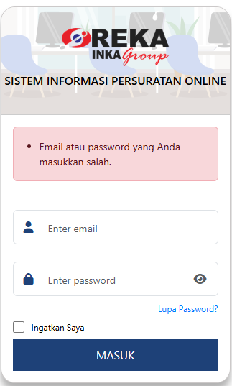 | Fail | Amanda | 07/08/2025 | Sistem menampilkan pesan error yang salah saat mencoba login dengan akun tidak terdaftar. Expected: "Akun tidak ditemukan". Actual: "Email atau password yang Anda masukkan salah". | Amanda | Fixed | 15/09/2025 | Pass | Amanda
Login | TC_006 | Negative | SQL Injection pada kolom email | Sistem memblokir input SQL Injection | - | 1. Masukkan SQL Injection di field email 2. Masukkan password acak 3. Klik "Login" | Email : ' OR '1'='1 Password: anything | Muncul pesan error, sistem tidak login, dan query tidak dieksekusi | Tetap di halaman login | Muncul pesan eror "Format email tidak valid.", sistem tidak berhasil login |  | Pass | Amanda | 07/08/2025
Login | TC_007 | Negative | SQL Injection pada kolom password | Sistem memblokir SQL injection | - | 1. Masukkan email valid 2. Masukkan password dengan SQL Injection 3. Klik "Login" | Email : user1@example.com Password: ' OR '1'='1 | Muncul pesan error, sistem tidak login | Tetap di halaman login | Muncul pesan eror "Email atau password yang Anda masukkan salah.", sistem tidak berhasil login |  | Pass | Amanda | 07/08/2025
Login | TC_008 | Negative | Akses langsung ke URL setelah logout | Sistem harus redirect ke login | Login sudah dilakukan lalu logout | 1. Login sebagai user valid 2. Logout dari sistem 3. Akses kembali URL dashboard melalui browser | - | Sistem redirect otomatis ke halaman login | Tidak bisa akses dashboard | Sistem redirect ke halaman login, session terhapus |  | Pass | Amanda | 07/08/2025
Login | TC_009 | Negative | Akses URL dashboard tanpa login | Sistem tidak boleh mengizinkan akses | - | 1. Langsung buka URL dashboard tanpa login 2. Cek halaman yang tampil | - | Sistem redirect ke login | Pengguna tetap logout | Sistem redirect ke halaman login |  | Pass | Amanda | 07/08/2025
Login | TC_010 | Negative | Input karakter spesial ekstrem | Sistem tidak crash atau error | - | 1. Masukkan karakter ekstrem di kolom email/password (mis: <>/|%$#@!) 2. Klik Login | Username: <script>alert(1)</script> Password: %$#@! | Sistem menolak input, tampil pesan error | Tidak crash atau error | Muncul pesan eror "Format email tidak valid.", sistem tidak berhasil login |  | Pass | Amanda | 07/08/2025
Login | TC_011 | Negative | Session login expired | Sistem redirect ulang ke halaman login | Login sebelumnya lalu idle > timeout | 1. Login sebagai user valid 2. Tunggu hingga session habis 3. Klik pada link atau lakukan refresh halaman | - | Sistem redirect otomatis ke halaman login | Session aman dan logout otomatis | Berhasil logout, idle 120 menit |  | Pass | Amanda | 07/08/2025
Logout | TC_012 | Positive | Pengguna berhasil logout dari aplikasi | Logout berhasil dengan tombol logout | Sudah login | 1. Login ke aplikasi 2. Klik tombol "Logout" atau "Keluar" di navbar/menu | - | Sistem mengarahkan pengguna ke halaman login, sesi dihapus | Tidak bisa akses dashboard tanpa login | Session terhapus, pengguna diarahkan ke halaman login |  | Pass | Amanda | 07/08/2025
Logout | TC_013 | Negative | Akses logout URL tanpa login | Logout URL tidak bisa diakses tanpa login | Tidak login | 1. Buka browser 2. Akses langsung URL /logout tanpa login sebelumnya | - | Sistem redirect ke halaman login / tidak melakukan apa-apa | Tidak logout karena belum login | Munculnya adalah eror sql karena method salah |  | Fail | Amanda | 07/08/2025 | Akses langsung ke URL /logout tanpa status login memunculkan SQL error karena metode pemanggilan yang salah, bukannya melakukan redirect ke halaman login atau mengabaikan permintaan. | Amanda | Fixed | 15/09/2025 | Pass | Amanda
Logout | TC_014 | Negative | Coba klik tombol logout lebih dari 1 kali cepat | Tidak terjadi error pada multiple klik logout | Sudah login | 1. Login ke aplikasi 2. Klik tombol logout berulang kali secara cepat | - | Tetap redirect ke halaman login, tidak terjadi error atau crash | Sesi berakhir, user logout | Tetap redirect ke halaman login, tidak terjadi error atau crash |  | Pass | Amanda | 07/08/2025

Profil
Project Name | SIPO
Reference Document | N/A
Created By | Fitria Ramadhani Prihandiva
Date of Creation | 2025-07-31
Date of Review | 2025-10-01

Page | Test Case ID | Test Type | Test Case Scenario | Test Case | Pre-Conditions | Test Steps | Test Data | Expected Results | Post-Condition | Actual Results | Documentation | Status | PIC | Date | Bug Description | PIC Dev | Status Dev | Retest Date | Status Retest | PIC Tester
Profil | TC_001 | Positive | Menampilkan data profil pengguna | Verifikasi data ditampilkan sesuai database | Pengguna login | 1. Login sebagai user 2. Buka halaman Profil | - | Data profil: Nama, Email, NIP, Telepon dll. tampil sesuai | Informasi profil terlihat | Data profil: Nama, Email, NIP, Telepon dll. tampil sesuai |  | Pass | Amanda | 07/08/2025
Profil | TC_002 | Positive | Menampilkan form edit profil | Verifikasi form muncul saat tombol edit ditekan | Pengguna login | 1. Buka halaman profil 2. Klik tombol “Edit” | - | Form edit muncul dengan data terisi otomatis | Form siap disunting |  |  | Pass | Amanda | 07/08/2025
Profil | TC_003 | Positive | Edit data profil tanpa ubah password | Berhasil simpan perubahan profil tanpa password | Pengguna login | 1. Klik Edit 2. Ubah Nomor Telepon 3. Klik Simpan | Nomor Telepon: 08123456789 | Profil berhasil diperbarui, muncul notifikasi “Profil berhasil disimpan” | Data berubah di dashboard | Ketika sudah disunting tidak ada notifikasi "Profil berhasil diperbarui" | 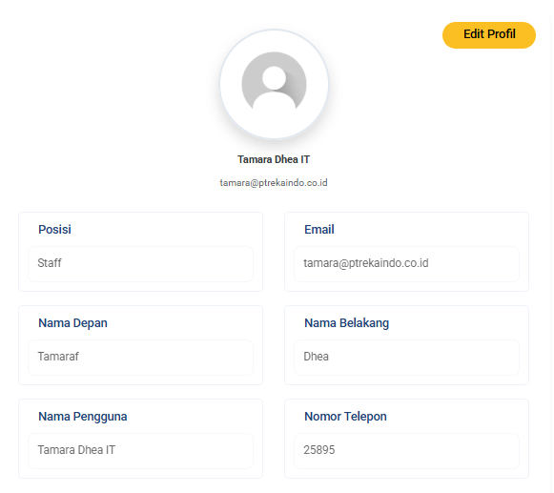 | Fail | Amanda | 07/08/2025 | Notifikasi sukses tidak muncul setelah profil berhasil diperbarui tanpa mengubah password, meskipun data tersimpan di database. | Amanda | Fixed | 29/09/2025 | Pass | Amanda
Profil | TC_004 | Positive | Edit data profil dan ubah password | Profil dan password berhasil diperbarui | Pengguna login | 1. Klik Edit 2. Ubah password & konfirmasi 3. Klik Simpan | Password: Password123! Konfirmasi: Password123! | Muncul notifikasi “Profil berhasil diperbarui” | Password tersimpan | Ketika sudah disunting tidak ada notifikasi "Profil berhasil diperbarui" |  | Fail | Amanda | 07/08/2025 | Notifikasi "Profil berhasil diperbarui" tidak muncul setelah mengubah profil dan password, meskipun perubahan tersimpan di database. | Amanda | Fixed | 29/09/2025 | Pass | Amanda
Profil | TC_005 | Negative | Simpan profil dengan kolom wajib kosong | Sistem menolak simpan jika data kosong | Pengguna login | 1. Klik Edit 2. Kosongkan kolom “Nama Depan” atau “Email” 3. Klik Simpan | Nama Depan: (kosong) | Validasi muncul: “Nama Depan wajib diisi” | Data tidak tersimpan |  |  | Pass | Amanda | 07/08/2025
Profil | TC_006 | Negative | Ubah password tetapi konfirmasi kosong | Sistem menolak simpan jika konfirmasi kosong | Pengguna login | 1. Klik Edit 2. Isi password baru 3. Kosongkan konfirmasi password 4. Klik Simpan | Password: Password123! Konfirmasi: (kosong) | Validasi muncul: “Konfirmasi password wajib diisi” | Password tidak berubah | Tidak muncul validasi wajib diisi, data tidak berubah |  | Fail | Amanda | 07/08/2025 | Validasi “Konfirmasi password wajib diisi” tidak muncul saat kolom konfirmasi kosong, meskipun data tidak tersimpan. | Amanda | Fixed | 29/09/2025 | Pass | Amanda
Profil | TC_007 | Negative | Password dan konfirmasi tidak cocok | Sistem menolak jika password dan konfirmasi beda | Pengguna login | 1. Klik Edit 2. Isi password baru dan konfirmasi yang berbeda 3. Klik Simpan | Password: Password123! Konfirmasi: Password456! | Validasi muncul: “Password dan konfirmasi tidak cocok” | Tidak tersimpan | Tidak ada validasi, data tidak berubah |  | Fail | Amanda | 07/08/2025 | Sistem tidak memunculkan validasi ketika password dan konfirmasi berbeda | Amanda | Fixed | 25/09/2025 | Pass | Amanda
Profil | TC_008 | Negative | Akses halaman profil tanpa login | Sistem redirect ke login | Tidak login | 1. Buka /profil langsung via URL | - | Sistem redirect otomatis ke halaman login | Tidak bisa akses profil | Eror sql "Attempt to read property "position_id_position" on null" | 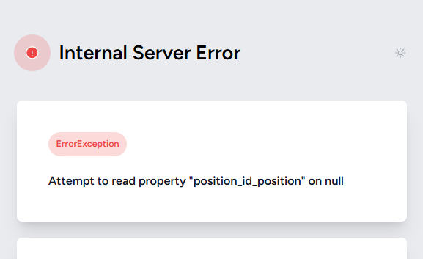 | Fail | Amanda | 07/08/2025 | Sistem tidak mengarahkan ke login, malah menampilkan error SQL | Amanda | Fixed | 24/09/2025 | Pass | Amanda
Profil | TC_009 | Negative | Uji SQL Injection pada form profil | Sistem tidak boleh menjalankan perintah SQL berbahaya | Pengguna login | 1. Login 2. Klik Edit Profil 3. Isikan ' OR '1'='1 pada kolom Nama Depan 4. Klik Simpan | Nama Depan: ' OR '1'='1 | Validasi gagal atau ditolak; tidak ada data diubah | Data tetap aman | Data tersimpan |  | Fail | Amanda | 07/08/2025 | Sistem tidak memblokir input SQL injection, malah menyimpan data berbahaya | Amanda | Fixed | 25/09/2025 | Pass | Amanda
Profil | TC_010 | Negative | Uji SQL Injection pada parameter URL profil | Sistem tidak boleh menjalankan SQL injection dari URL | Pengguna login | 1. Akses URL: /profil?id=' OR '1'='1 | URL Injection | Sistem tampil error aman atau redirect ke dashboard, tidak eksekusi SQL berbahaya | Tidak bisa akses data | Redirect ke halaman profil |  | Pass | Amanda | 07/08/2025
Profil | TC_011 | Negative | Edit profil dengan script injection (XSS) | Verifikasi sistem menolak/membersihkan script HTML | Pengguna login | 1. Klik Edit Profil 2. Masukkan <script>alert(1)</script> pada Nama Depan 3. Klik Simpan | Nama Depan: <script>alert(1)</script> | Sistem menolak input atau menyaring karakter berbahaya | Data aman dari XSS | Data tersimpan |  | Fail | Amanda | 07/08/2025 | Sistem tidak melakukan sanitasi atau validasi input terhadap karakter HTML/script. Saat pengguna memasukkan payload <script>alert(1)</script> pada field Nama Depan, data tersebut tetap tersimpan di database tanpa dibersihkan atau ditolak. Hal ini berpotensi menyebabkan serangan Cross-Site Scripting (XSS) ketika data ditampilkan kembali di halaman. | Amanda | Fixed | 29/09/2025 | Pass | Amanda
Profil | TC_012 | Positive | Edit profil dengan emoji pada nama | Sistem menyimpan dan menampilkan emoji dengan benar | Pengguna login | 1. Klik Edit Profil 2. Masukkan Amanda 😊 pada Nama Depan 3. Klik Simpan | Nama Depan: Amanda 😊 | Menolak inputan emoji | Data tidak berubah | Profil berhasil disimpan, dan emoji tampil sesuai di tampilan profil |  | Fail | Amanda | 08/08/2025 | Profil berhasil disimpan, dan emoji tampil sesuai di tampilan profil | Amanda | Fixed | 29/09/2025 | Pass | Amanda
Profil | TC_013 | Negative | Input emoji pada field yang tidak diizinkan | Sistem menolak emoji jika field tidak mengizinkan karakter khusus | Pengguna login | 1. Klik Edit Profil 2. Masukkan 🎉🎉🎉 pada Nomor Telepon 3. Klik Simpan | Nomor Telepon: 🎉🎉🎉 | Validasi gagal, muncul pesan error "Karakter tidak valid" | Data tidak berubah | Eror sql |  | Fail | Amanda | 08/08/2025 | Sistem tidak memvalidasi karakter emoji pada field Nomor Telepon yang seharusnya hanya mengizinkan angka dan simbol tertentu. Saat pengguna memasukkan emoji 🎉🎉🎉, sistem tidak menolak input tersebut dengan validasi yang sesuai, melainkan memunculkan error SQL. Hal ini menunjukkan bahwa input tidak disaring dengan benar sebelum disimpan ke database, sehingga dapat menyebabkan kegagalan query atau potensi kerentanan keamanan. | Amanda | Fixed | 16/09/2025 | Pass | Amanda

Pengaturan
Project Name | SIPO
Reference Document | N/A
Created By | Fitria Ramadhani Prihandiva
Date of Creation | 2025-08-05
Date of Review | 2025-10-01

Page | Test Case ID | Test Type | Test Case Scenario | Test Case | Pre-Conditions | Test Steps | Test Data | Expected Results | Post-Condition | Actual Results | Documentation | Status | PIC | Date | Bug Description | PIC Dev | Status Dev | Retest Date | Status Retest | PIC Tester
Data Perusahaan | TC_001 | Positive | Staff dapat melihat data perusahaan | Pastikan role staff dapat mengakses halaman data perusahaan | Login sebagai user dengan role staff | 1. Login sebagai staff 2. Arahkan ke menu “Pengaturan” 3. Klik “Data Perusahaan” | - | Halaman data perusahaan ditampilkan, berisi informasi seperti nama, alamat, email, website, dan telepon | Halaman tetap terbuka | Halaman data perusahaan ditampilkan, berisi informasi nama, alamat, email, website, dan telepon |  | Pass | Syauqi | 08/08/2025
Data Perusahaan | TC_002 | Positive | Manajer dapat melihat data perusahaan | Pastikan role manajer dapat mengakses halaman data perusahaan | Login sebagai user dengan role manajer | 1. Login sebagai manajer 2. Arahkan ke menu “Pengaturan” 3. Klik “Data Perusahaan” | - | Halaman data perusahaan ditampilkan, berisi informasi yang lengkap | Halaman tetap terbuka | Halaman data perusahaan ditampilkan, berisi informasi yang lengkap |  | Pass | Syauqi | 08/08/2025
Data Perusahaan | TC_003 | Positive | Halaman tetap terbuka walau reload browser | Pastikan role staff/manajer masih login | Login sebagai staff/manajer | 1. Buka halaman data perusahaan 2. Reload halaman | - | Halaman tetap menampilkan informasi data perusahaan | Halaman tetap terbuka | Halaman tetap menampilkan informasi data perusahaan |  | Pass | Syauqi | 08/08/2025
Data Perusahaan | TC_004 | Negative | Uji performa data perusahaan saat koneksi lambat | Simulasikan koneksi lambat saat membuka halaman | Login sebagai staff/manajer | 1. Gunakan throttling koneksi lambat 2. Akses halaman data perusahaan | - | Informasi tetap muncul walau loading agak lama, tidak crash | Halaman terbuka | Informasi tetap muncul walau loading agak lama, tidak crash |  | Pass | Syauqi | 08/08/2025
Data Perusahaan | TC_005 | Negative | Akses langsung melalui URL tanpa login | User belum login | Tidak ada | 1. Salin URL halaman data perusahaan 2. Logout 3. Akses kembali URL langsung | - | Redirect ke halaman login | Tidak bisa lihat data | Internal Server Error | 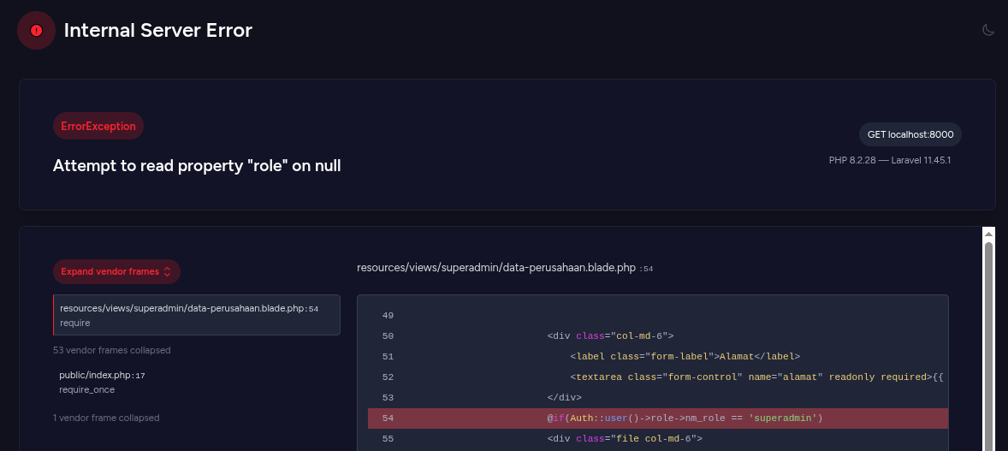 | Fail | Syauqi | 08/08/2025 | Jika pengguna belum login dan mencoba membuka halaman lewat URL langsung, sistem tidak mengecek login dengan benar dan malah menampilkan Internal Server Error. Seharusnya pengguna otomatis diarahkan ke halaman login. | Amanda | Fixed | 29/09/2025 | Pass | Amanda
Data Perusahaan | TC_006 | Positive | Pastikan data yang ditampilkan valid dan update | Data perusahaan sudah diinput di backend | Login sebagai staff/manajer | 1. Buka halaman data perusahaan 2. Cocokkan dengan data database/backend | - | Data perusahaan tampil lengkap dan sesuai (nama, email, alamat, dll) | Data tervalidasi | Data perusahaan tampil lengkap dan sesuai (nama, email, alamat, dll) |  | Pass | Syauqi | 08/08/2025
Data Perusahaan | TC_007 | Positive | Superadmin dapat melihat halaman data perusahaan | Halaman memuat data perusahaan secara lengkap | Login sebagai superadmin | 1. Login sebagai superadmin 2. Arahkan ke menu “Pengaturan” 3. Klik “Data Perusahaan” | - | Semua data perusahaan tampil (nama, alamat, email, logo, dll), tombol Edit tersedia | Halaman terbuka | Semua data perusahaan tampil (nama, alamat, email, logo, dll), tombol Edit tersedia |  | Pass | Syauqi | 08/08/2025
Data Perusahaan | TC_008 | Positive | Superadmin klik tombol Edit dan dapat mengubah data | Tombol edit mengarahkan ke form edit data perusahaan | Login sebagai superadmin | 1. Akses halaman data perusahaan 2. Klik tombol “Edit” | - | Form edit ditampilkan dengan input terisi (pre-filled), tombol Simpan aktif | Siap melakukan update | Form edit ditampilkan dengan input terisi (pre-filled), tombol Simpan aktif |  | Pass | Syauqi | 08/08/2025
Data Perusahaan | TC_009 | Positive | Superadmin berhasil menyimpan data perusahaan | Semua field diisi dengan benar | Login sebagai superadmin | 1. Klik Edit 2. Ubah data pada semua field 3. Klik “Simpan” | Nama: PT REKA GLOBAL Website: https://rekaglobal.com Email: info@rekaglobal.com | Muncul notifikasi “Data berhasil diperbarui”, halaman kembali ke tampilan view dengan data terbaru | Data tersimpan | Data tersimpan, namun tidak ada notifikasi data berhasil diperbarui. | 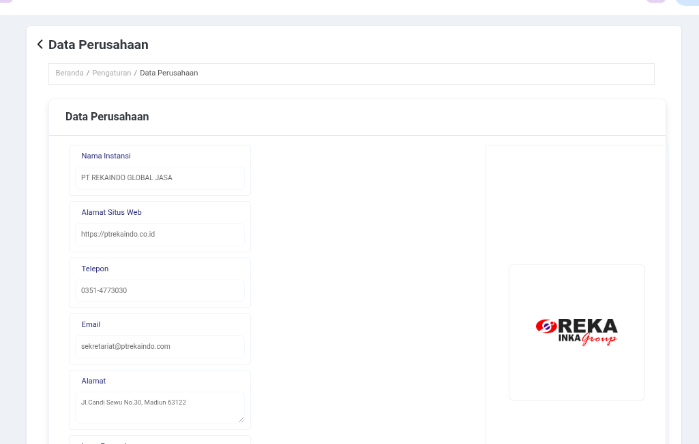 | Fail | Syauqi | 08/08/2025 | Ketika superadmin mengubah dan menyimpan data perusahaan, datanya tersimpan dengan benar, tetapi notifikasi “Data berhasil diperbarui” tidak muncul seperti seharusnya. | Amanda | Fixed | 29/09/2025 | Pass | Amanda
Data Perusahaan | TC_010 | Negative | Field email tidak valid saat simpan | Field email diisi format salah | Login sebagai superadmin | 1. Klik Edit 2. Ubah email menjadi "emailtanpadomain" 3. Klik “Simpan” | Email: emailtanpadomain | Muncul notifikasi error “Format email tidak valid”, data tidak tersimpan | Masih di halaman edit | Muncul notifikasi bahwa format email tidak valid |  | Pass | Syauqi | 08/08/2025
Data Perusahaan | TC_011 | Negative | Field wajib kosong saat simpan | Kosongkan field nama instansi | Login sebagai superadmin | 1. Klik Edit 2. Hapus isi Nama Instansi 3. Klik “Simpan” | Nama: (kosong) | Muncul notifikasi error “Nama instansi wajib diisi”, data tidak tersimpan | Masih di halaman edit | Muncul notifikasi bahwa nama wajib diisi |  | Pass | Syauqi | 08/08/2025
Data Perusahaan | TC_012 | Positive | Upload logo perusahaan baru | Superadmin mengganti file logo | Login sebagai superadmin | 1. Klik Edit 2. Pilih file gambar baru untuk logo 3. Klik “Simpan” | File: logo.png | Logo berhasil diperbarui, muncul notifikasi sukses, tampilan view menampilkan logo terbaru | Logo terupdate | Logo berhasil diperbarui, tidak ada notifikasi sukses, tampilan view menampilkan logo terbaru | 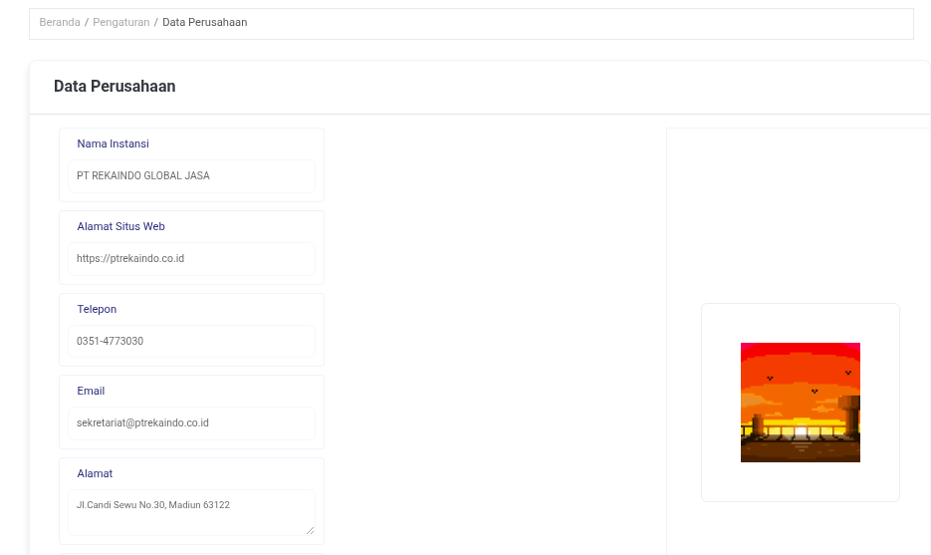 | Fail | Syauqi | 08/08/2025 | Ketika superadmin mengganti logo perusahaan, logo berhasil terupdate, tapi notifikasi sukses tidak muncul. | Amanda | Fixed | 29/09/2025 | Pass | Amanda
Data Perusahaan | TC_013 | Negative | Upload logo dengan format tidak valid |  | Format file bukan gambar | 1. Klik Edit 2. Upload file dengan format .pdf/.exe 3. Klik “Simpan” | File: dokumen.pdf | Muncul notifikasi error “Format file tidak didukung”, logo tidak diganti | Masih di halaman edit | Logo tidak ter-update. Tidak ada notifikasi error | 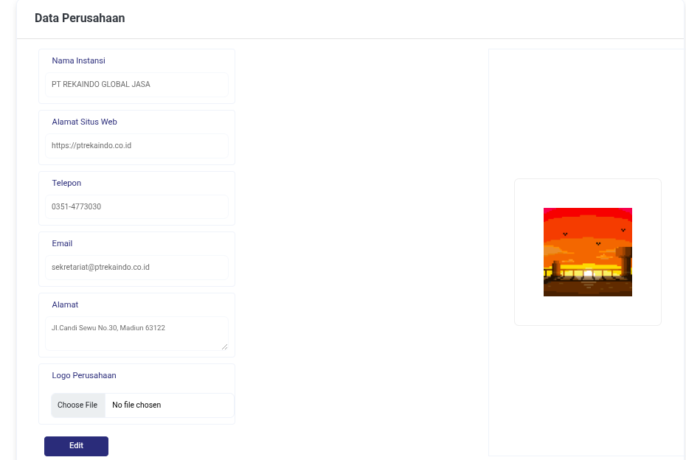 | Fail | Syauqi | 08/08/2025 | Ketika superadmin mengunggah file logo dengan format yang tidak valid (misal .pdf atau .exe), tidak muncul notifikasi error dan logo tidak diperbarui. | Amanda | Fixed | 29/09/2025 | Pass | Amanda
Data Perusahaan | TC_014 | Negative | Role staff/mana­jer tidak bisa akses edit | Cek bahwa tidak ada tombol edit | Login sebagai staff/manajer | 1. Login sebagai staff 2. Buka halaman data perusahaan | - | Tidak ada tombol edit, user hanya bisa melihat informasi perusahaan | Tidak bisa edit | Tidak ada tombol edit, user hanya bisa melihat informasi perusahaan |  | Pass | Syauqi | 08/08/2025
Data Perusahaan | TC_015 | Negative | Simpan form tanpa perubahan | Klik edit lalu simpan tanpa mengubah apapun | Login sebagai superadmin | 1. Klik Edit 2. Langsung klik “Simpan” | - | Muncul notifikasi “Data tidak berubah”, halaman kembali ke view | Tidak ada perubahan | Tidak ada notifikasi data tidak berubah. TIdak ada perubahan pada data |  | Fail | Syauqi | 08/08/2025 | Ketika superadmin menyimpan form tanpa melakukan perubahan apapun, tidak muncul notifikasi bahwa data tidak berubah. | Amanda | Fixed | 29/09/2025 | Pass | Amanda
Data Perusahaan | TC_016 | Negative | Akses langsung halaman edit tanpa login | User belum login | Tidak login | 1. Salin URL form edit 2. Logout 3. Akses URL edit langsung | - | Redirect ke halaman login atau muncul “Unauthorized access” | Tidak bisa akses edit | Internal Server Error |  | Fail | Syauqi | 11/08/2025 | Pengguna yang belum login dapat mencoba mengakses halaman edit langsung melalui URL, dan sistem menampilkan Internal Server Error alih-alih mengarahkan ke login. | Amanda | Fixed | 29/09/2025 | Pass | Amanda
Data Perusahaan | TC_017 | Negative | SQL Injection di field Nama Instansi | Uji input berbahaya pada form edit | Login sebagai superadmin | 1. Akses halaman Data Perusahaan 2. Klik Edit 3. Isi Nama Instansi: ' OR 1=1 -- 4. Klik Simpan | OR 1=1 -- | Sistem menolak input, muncul error validasi atau menyimpan sebagai teks literal | Data tidak disimpan | Data tersimpan sebagai teks literal. |  | Pass | Syauqi | 11/08/2025
Data Perusahaan | TC_018 | Negative | XSS Attack di kolom Alamat | Uji serangan skrip injeksi di form edit | Login sebagai superadmin | 1. Akses halaman Data Perusahaan 2. Klik Edit 3. Isi Alamat: <script>alert('XSS')</script> 4. Klik Simpan | <script>alert('XSS')</script> | Script tidak dieksekusi, hanya tampil sebagai teks biasa atau ditolak | Tidak terjadi XSS | Script tidak dieksekusi, tersimpan sebagai teks |  | Pass | Syauqi | 11/08/2025
Data Perusahaan | TC_019 | Negative | Bypass validasi HTML (disable input required) | Uji bypass validasi front-end menggunakan browser dev tools | Login sebagai superadmin | 1. Buka halaman Edit 2. Hapus atribut required dari input Nama Instansi via DevTools 3. Klik Simpan | Nama Instansi kosong via DevTools | Sistem backend tetap memvalidasi dan menolak simpan | Validasi tetap dijalankan | Validasi tetap berjalan, data tidak bisa disubmit |  | Pass | Syauqi | 11/08/2025
Data Perusahaan | TC_020 | Negative | Akses langsung form edit dari role staff/manajer | Role tidak berhak akses form edit | Login sebagai staff atau manajer | 1. Salin URL form edit dari superadmin 2. Login sebagai staff/manajer 3. Akses URL langsung | URL: http://localhost:8000/data-perusahaan | Sistem menolak akses, muncul pesan “Unauthorized” atau redirect | Tidak bisa akses | Internal Server Error | 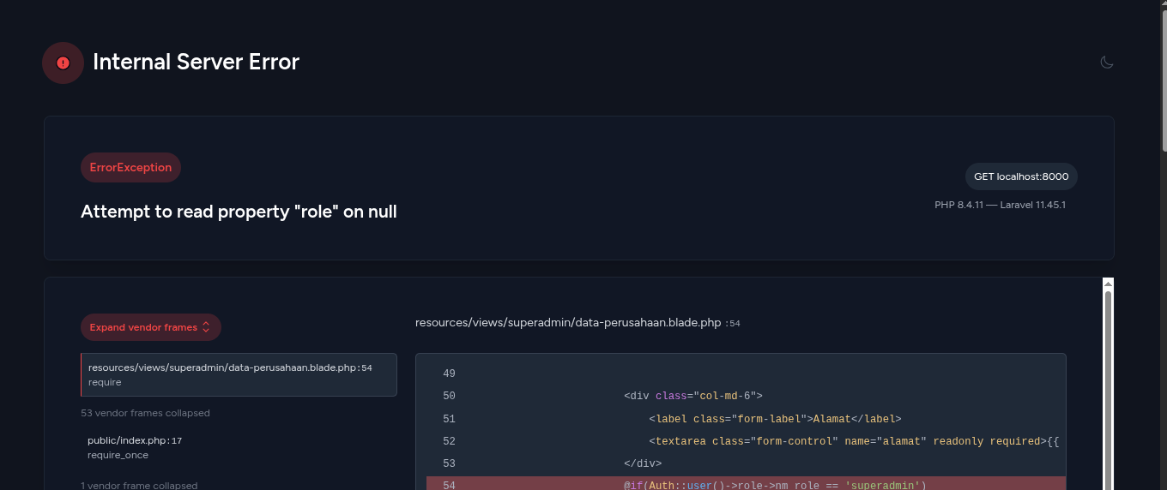 | Fail | Syauqi | 11/08/2025 | Pengguna dengan role Staff atau Manajer yang tidak memiliki hak akses ke form edit dapat mencoba mengakses halaman langsung melalui URL, dan sistem menampilkan Internal Server Error alih-alih menolak akses dengan melakukan redirect ke login | Amanda | Fixed | 29/09/2025 | Pass | Amanda
Data Perusahaan | TC_021 | Positive | Edit sebagian field (partial update) | Hanya ubah satu kolom, sistem tetap menyimpan | Login sebagai superadmin | 1. Buka halaman Edit 2. Ubah hanya kolom Telepon 3. Klik Simpan | Telepon = 08123456789 | Perubahan tersimpan, hanya field yang diedit yang berubah | Data update parsial | Perubahan tersimpan, hanya field yang diedit yang berubah |  | Pass | Syauqi | 11/08/2025
Data Perusahaan | TC_022 | Positive | Respons sistem saat data perusahaan besar | Simulasikan string panjang pada field alamat | Login sebagai superadmin | 1. Buka halaman Edit 2. Isi alamat dengan >500 karakter 3. Klik Simpan | Alamat = teks panjang 500 karakter | Sistem menerima input panjang atau batasi maksimal karakter yang valid | Data berhasil disimpan | Data berhasil disimpan |  | Pass | Syauqi | 11/08/2025
Data Perusahaan | TC_023 | Positive | Upload file logo dengan nama panjang dan karakter khusus | Uji sistem handle nama file aneh | Login sebagai superadmin | 1. Klik Edit 2. Upload logo dengan nama logo@#$.png 3. Klik Simpan | File: logo@#$.png | File tersimpan dengan benar, nama file disanitasi jika perlu | Logo berhasil diganti | File tersimpan dengan benar, Logo berhasil diganti |  | Pass | Syauqi | 11/08/2025
Data Perusahaan | TC_024 | Negative | File logo terlalu besar (>5MB) | Uji validasi ukuran file logo | Login sebagai superadmin | 1. Klik Edit 2. Upload file PNG berukuran 6MB 3. Klik Simpan | File: logo_besar.png 6MB | Sistem menolak dengan pesan “Ukuran file melebihi batas” | Logo tidak diganti | Internal Server Error: The POST is too large |  | Fail | Syauqi | 11/08/2025 | Saat superadmin mencoba mengunggah file logo terlalu besar (>5MB), sistem seharusnya menolak dengan pesan “Ukuran file melebihi batas”. Namun, yang terjadi adalah Internal Server Error karena POST terlalu besar, sehingga tidak ada notifikasi validasi yang muncul. | Amanda | Fixed | 29/09/2025 | Pass | Amanda
Manajemen Struktur Organisasi | TC_025 | Positive | Superadmin dapat mengakses halaman | Pastikan role superadmin bisa melihat seluruh struktur organisasi | Login sebagai superadmin | 1. Login sebagai superadmin 2. Akses menu Pengaturan → Manajemen Struktur Organisasi | - | Halaman terbuka dan menampilkan struktur organisasi secara pohon (treant.js) | Struktur tampil penuh | Halaman terbuka dan menampilkan struktur organisasi secara pohon (treant.js) |  | Pass | Syauqi | 11/08/2025
Manajemen Struktur Organisasi | TC_026 | Negative | Role non-superadmin tidak bisa akses | Role staff/manajer tidak boleh akses halaman ini | Login sebagai staff/manajer | 1. Login sebagai staff/manajer 2. Akses URL /struktur-organisasi langsung | - | Redirect ke halaman dashboard / muncul notifikasi "Akses Ditolak" | Tidak bisa akses | User dengan level Admin bisa akses | 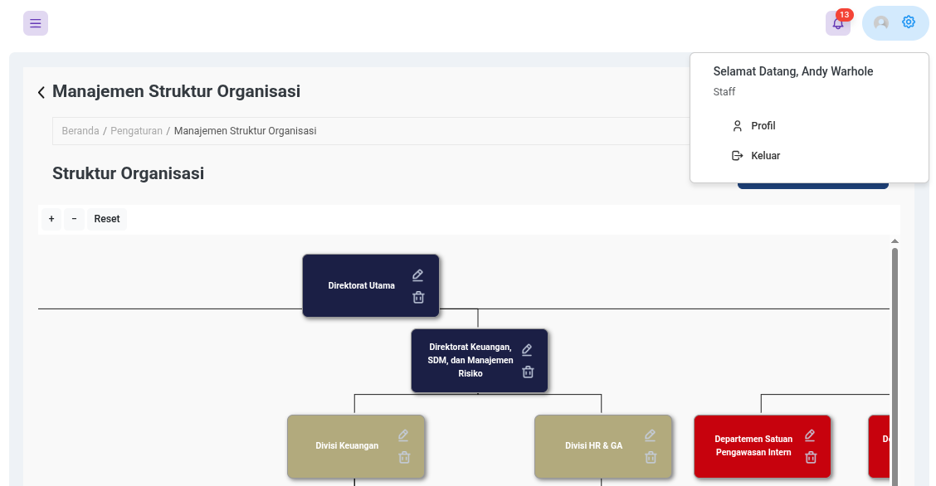 | Fail | Syauqi | 11/08/2025 | Staff atau manajer (role non-superadmin) dapat mencoba mengakses halaman Struktur Organisasi, padahal mereka tidak memiliki hak akses. Seharusnya sistem menolak akses dan menampilkan notifikasi “Akses Ditolak” atau redirect ke dashboard, tetapi saat ini akses tidak sepenuhnya dibatasi sehingga ada risiko pelanggaran hak akses. | Amanda | Fixed | 29/09/2025 | Pass | Amanda
Manajemen Struktur Organisasi | TC_027 | Negative | Akses langsung tanpa login | Cegah user mengakses halaman langsung tanpa autentikasi | Belum login | 1. Logout 2. Akses URL /struktur-organisasi langsung | - | Redirect ke halaman login | Tidak bisa akses | Internal Server Error: Attemp to read property "role" on NULL | 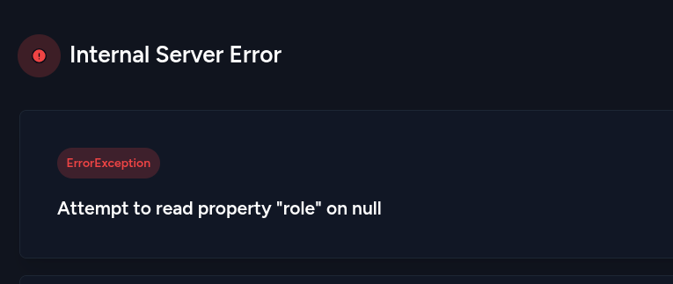 | Fail | Syauqi | 11/08/2025 | Jika pengguna belum login mencoba mengakses halaman Struktur Organisasi langsung melalui URL, sistem menimbulkan Internal Server Error karena mencoba membaca properti role dari user yang NULL. Seharusnya sistem langsung me-redirect ke halaman login tanpa error. | Amanda | Fixed | 29/09/2025 | Pass | Amanda
Manajemen Struktur Organisasi | TC_028 | Positive | Tambah struktur lengkap dan valid | Tambah struktur dengan semua field terisi | Login sebagai superadmin | 1. Klik tombol Tambah 2. Pilih Jenis Struktur: Unit 3. Pilih Parent 4. Isi Nama dan Kode 5. Klik Simpan | Nama: Unit A Kode: UA | Struktur baru ditambahkan dan muncul di pohon | Data tersimpan | Struktur baru ditambahkan dan muncul di pohon |  | Pass | Syauqi | 11/08/2025
Manajemen Struktur Organisasi | TC_029 | Negative | Tambah struktur tanpa nama | Uji validasi wajib field nama struktur | Login sebagai superadmin | 1. Klik Tambah 2. Kosongkan Nama 3. Klik Simpan | Nama: (kosong) | Muncul error: “Nama Struktur wajib diisi” | Data tidak tersimpan | Muncul pesan bahwa kolom tersebut tidak boleh kosoong |  | Pass | Syauqi | 11/08/2025
Manajemen Struktur Organisasi | TC_030 | Positive | Tambah struktur tanpa kode | Cek apakah kode opsional | Login sebagai superadmin | 1. Klik Tambah 2. Isi Nama 3. Biarkan Kode kosong 4. Klik Simpan | Nama: Bagian Baru | Struktur tersimpan tanpa kode | Struktur bertambah | Struktur tersimpan tanpa kode |  | Pass | Syauqi | 11/08/2025
Manajemen Struktur Organisasi | TC_031 | Negative | Tambah struktur dengan nama sangat panjang | Uji validasi panjang nama | Login sebagai superadmin | 1. Klik Tambah 2. Isi Nama >255 karakter 3. Klik Simpan | Nama: 300 karakter | Validasi panjang nama, atau tetap tersimpan sesuai batas maksimal sistem | Struktur validasi | Struktur tidak ditambahkan, namun tidak ada pesan error | 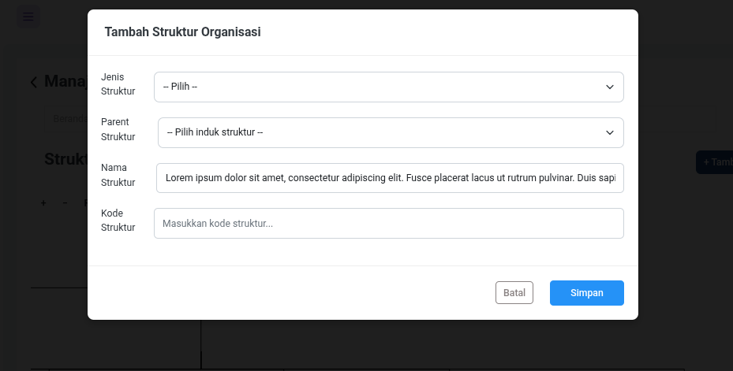 | Fail | Syauqi | 11/08/2025 | Saat superadmin menambahkan struktur dengan nama lebih dari batas maksimal (misal >255 karakter), sistem tidak menambahkan data dan tidak menampilkan pesan error apapun. Seharusnya muncul notifikasi bahwa nama terlalu panjang agar pengguna tahu kenapa data gagal disimpan. | Amanda | Fixed | 29/09/2025 | Pass | Amanda
Manajemen Struktur Organisasi | TC_032 | Negative | SQL Injection di Nama Struktur | Cegah perintah SQL dalam input | Login sebagai superadmin | 1. Klik Tambah 2. Isi Nama dengan ' OR 1=1 -- 3. Klik Simpan | OR 1=1 -- | Input disimpan sebagai teks biasa atau ditolak | Tidak ada celah injeksi | Input disimpan sebagai teks biasa |  | Pass | Syauqi | 11/08/2025
Manajemen Struktur Organisasi | TC_033 | Positive | Hapus struktur organisasi | Sistem meminta konfirmasi dua kali sebelum menghapus | Login sebagai superadmin | 1. Klik tombol Hapus 2. Konfirmasi pertama → klik OK | Struktur: Departemen X | Struktur dihapus, tidak muncul lagi di pohon | Struktur terhapus | Struktur dihapus, tidak muncul lagi di pohon |  | Pass | Syauqi | 11/08/2025
Manajemen Struktur Organisasi | TC_034 | Negative | Klik Hapus → Batalkan di konfirmasi | Cek bahwa data tidak terhapus jika user batal saat konfirmasi | Login sebagai superadmin | 1. Klik tombol Hapus 2. Klik Batal di konfirmasi | Struktur: Divisi Y | Struktur tetap ada, tidak terhapus | Tidak berubah | Struktur tetap ada, tidak terhapus |  | Pass | Syauqi | 11/08/2025
Manajemen Struktur Organisasi | TC_035 | Positive | Tambah struktur tanpa parent untuk level tertinggi | Direktur tidak butuh induk struktur | Login sebagai superadmin | 1. Tambah Struktur 2. Jenis: Direktur 3. Biarkan Parent kosong 4. Isi Nama | Nama: Direktur Utama | Struktur tertinggi disimpan tanpa induk | Tampil di root pohon | Struktur tidak ditambahkan, namun tidak ada pesan error | 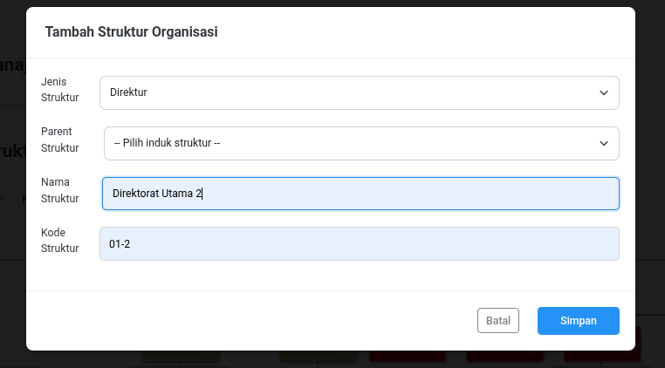 | Fail | Syauqi | 11/08/2025 | Saat menambahkan struktur level tertinggi (misal Direktur) tanpa memilih parent, sistem tidak menyimpan data dan tidak menampilkan pesan error. Seharusnya muncul notifikasi bahwa data berhasil disimpan atau bahwa parent boleh kosong untuk level tertinggi. | Amanda | Fixed | 29/09/2025 | Pass | Amanda
Manajemen Struktur Organisasi | TC_036 | Positive | Tambah Unit tanpa Section | Uji pengecualian hierarki sesuai kasus | Login sebagai superadmin | 1. Tambah Struktur 2. Jenis: Unit 3. Pilih Parent: Departemen X 4. Klik Simpan | - | Struktur Unit tersimpan meski tanpa Section | Struktur valid disimpan | Struktur Unit tersimpan. |  | Pass | Syauqi | 11/08/2025
Manajemen Struktur Organisasi | TC_037 | Negative | Akses halaman tambah/edit via URL tanpa login | Cegah akses langsung tanpa autentikasi | Belum login | 1. Logout 2. Akses /struktur/create atau /struktur/{id}/edit langsung | - | Redirect ke halaman login | Tidak bisa akses | Internal Server Error: Attemp to read property "role" on NULL |  | Fail | Syauqi | 11/08/2025 | Jika pengguna belum login mencoba mengakses halaman tambah atau edit langsung melalui URL, sistem mengalami error (Attempt to read property "role" on NULL) dan tidak mengarahkan ke halaman login. Seharusnya sistem langsung redirect ke halaman login untuk mencegah akses tanpa autentikasi. | Amanda | Fixed | 29/09/2025 | Pass | Amanda
Manajemen Struktur Organisasi | TC_038 | Negative | Role non-superadmin akses halaman tambah/edit | Pastikan hanya superadmin yang bisa tambah/edit struktur | Login sebagai staff | 1. Login sebagai staff 2. Akses URL tambah/edit struktur langsung | - | Pesan “Unauthorized” atau redirect ke dashboard | Tidak bisa tambah/edit | User dengan level Admin bisa akses |  | Fail | Syauqi | 11/08/2025 | Sistem masih mengizinkan role Admin mengakses halaman tambah/edit struktur, padahal seharusnya hanya Superadmin yang memiliki hak tersebut. Hal ini menyebabkan celah otorisasi karena role dengan hak terbatas bisa melakukan perubahan struktur organisasi. | Amanda | Fixed | 29/09/2025 | Pass | Amanda
Manajemen Struktur Organisasi | TC_039 | Positive | Edit struktur dengan update nama | Pastikan data struktur dapat diperbarui | Login sebagai superadmin | 1. Klik tombol Edit pada struktur 2. Ubah Nama 3. Klik Simpan | Nama: Departemen Baru | Muncul notifikasi “Struktur berhasil diperbarui” | Nama struktur berubah | Nama struktur berubah. Tidak ada Pop Up | 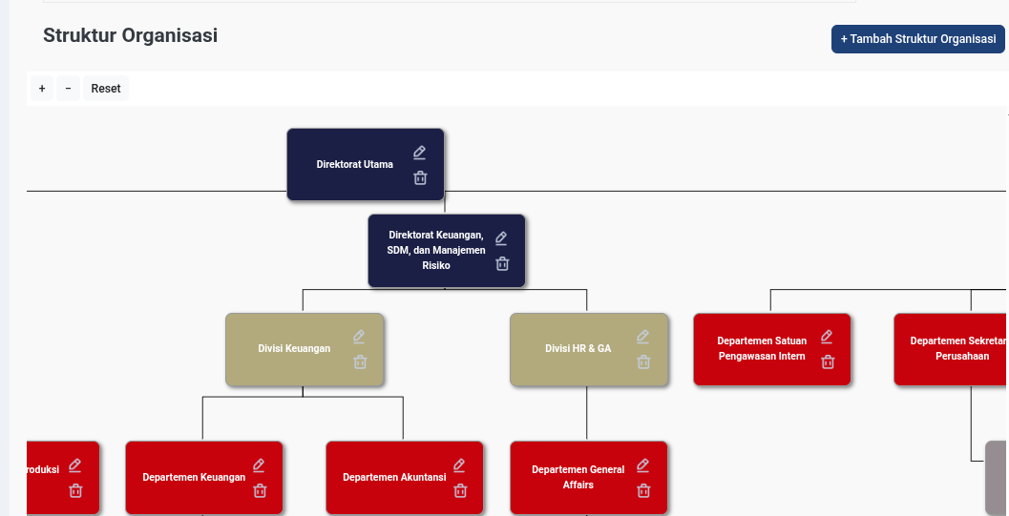 | Fail | Syauqi | 11/08/2025 | Sistem berhasil memperbarui nama struktur, namun notifikasi pop up tidak muncul setelah update. Hal ini membuat user tidak mendapat konfirmasi visual yang jelas bahwa data sudah tersimpan. | Amanda | Fixed | 29/09/2025 | Pass | Amanda
Manajemen Struktur Organisasi | TC_040 | Negative | Edit struktur tanpa mengubah apapun | Cegah simpan jika tidak ada perubahan | Login sebagai superadmin | 1. Klik Edit 2. Tidak ubah apapun 3. Klik Simpan | - | Muncul pesan “Tidak ada perubahan” | Masih di form edit | Data tidak berubah, tidak ada Pop Up |  | Fail | Syauqi | 11/08/2025 | Sistem tetap melakukan proses update meskipun tidak ada perubahan data pada form. Hal ini membuat user tidak mendapatkan feedback yang jelas dan berpotensi menimbulkan query update yang tidak perlu. | Amanda | Fixed | 29/09/2025 | Pass | Amanda
Manajemen Struktur Organisasi | TC_041 | Negative | Field Nama kosong saat edit | Validasi wajib saat update struktur | Login sebagai superadmin | 1. Klik Edit 2. Kosongkan Nama 3. Klik Simpan | Nama: (kosong) | Muncul error “Nama Struktur wajib diisi” | Gagal update | Muncul pesan bahwa kolom tersebut tidak boleh kosoong. Data tidak terupdate |  | Pass | Syauqi | 11/08/2025
Manajemen Struktur Organisasi | TC_042 | Negative | SQL Injection saat edit struktur | Uji input berbahaya di update struktur | Login sebagai superadmin | 1. Klik Edit 2. Isi Nama: ' DROP TABLE struktur; -- 3. Klik Simpan | Nama: ' DROP TABLE struktur; | Sistem tolak atau simpan sebagai teks biasa, tidak eksekusi kode berbahaya | Aman terhadap injeksi | Data disimpan sebagai teks biasa |  | Pass | Syauqi | 11/08/2025
Manajemen Struktur Organisasi | TC_043 | Negative | Tambah struktur dengan nama duplikat | Cegah duplikasi struktur berdasarkan nama yang sama persis | Login sebagai superadmin | 1. Tambah Struktur dengan nama “Bagian Produksi” (sudah ada) 2. Klik Simpan | Nama: Unit General Affairs | Data tersimpan | - | Data tersimpan | 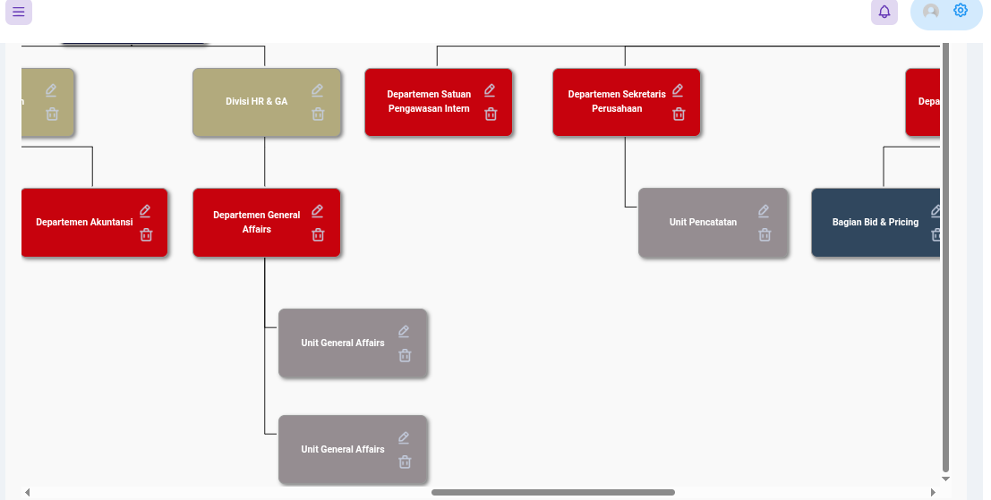 | Pass | Syauqi | 11/08/2025
Manajemen Struktur Organisasi | TC_044 | Positive | Tambah struktur dengan karakter khusus | Sistem menangani karakter non-alfabet dalam nama struktur | Login sebagai superadmin | 1. Tambah Struktur 2. Isi Nama dengan: “Bagian QA & Safety (2025)” 3. Klik Simpan | Nama: Bagian QA & Safety | Struktur tersimpan dan tampil sesuai format karakter khusus | Struktur ditambahkan | Struktur tersimpan dan tampil sesuai |  | Pass | Syauqi | 11/08/2025
Manajemen Struktur Organisasi | TC_045 | Negative | Tambah struktur dengan parent yang tidak valid | Pastikan parent harus valid di sistem | Login sebagai superadmin | 1. Submit form dengan parent ID yang tidak ada (manipulasi via dev tools) | Parent ID: 99999 | Sistem tolak dan muncul error “Parent tidak valid” | Data tidak tersimpan | Internal Server Error: Integrity constraint violation: 1452 Cannot add or update a child row: a foreign key constraint fails | 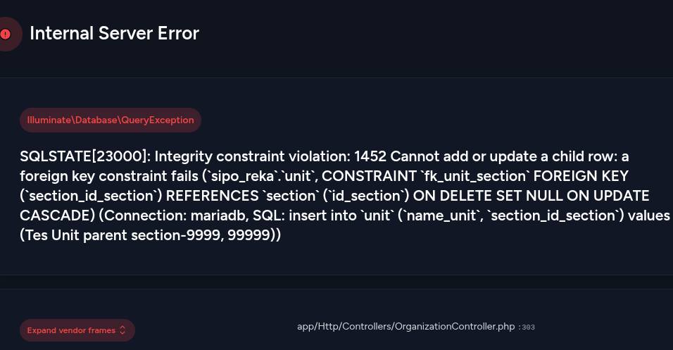 | Fail | Syauqi | 11/08/2025 | Sistem tidak melakukan validasi parent ID di sisi server sebelum insert. Saat parent ID tidak valid (misalnya 99999), sistem langsung mencoba simpan ke database dan menimbulkan error Integrity constraint violation (FK error), bukan menampilkan pesan error yang ramah pengguna. | Amanda | Fixed | 29/09/2025 | Pass | Amanda
Manajemen Struktur Organisasi | TC_046 | Positive | Load struktur dengan banyak entitas (>100) | Cek performa saat data banyak (stress test rendering tree) | Login sebagai superadmin | 1. Tambah banyak data (>100 struktur) 2. Akses halaman manajemen struktur | 100+ struktur | Tree tetap tampil, loading tidak crash, navigasi antar struktur tetap responsif | Performa teruji | Tree tetap muncul, tidak crash. Navigasi antar struktur tetap responsif |  | Pass | Syauqi | 11/08/2025
Manajemen Struktur Organisasi | TC_047 | Negative | Tambah struktur → simpan saat koneksi terputus | Cek penyimpanan data saat koneksi terputus | Login sebagai superadmin | 1. Isi form tambah struktur 2. Putuskan koneksi internet 3. Klik Simpan | Nama: Struktur X | Gagal simpan, muncul pesan error jaringan | Data tidak tersimpan | Gagal simpan, muncul pesan error jaringan |  | Pass | Syauqi | 11/08/2025
Manajemen Struktur Organisasi | TC_048 | Positive | Tambah struktur lalu refresh browser | Data tetap tersimpan setelah refresh | Login sebagai superadmin | 1. Tambah Struktur 2. Klik Simpan 3. Refresh halaman | Nama: Struktur Y | Struktur tetap ada di daftar pohon | Struktur tampil setelah refresh | Struktur tetap ada di daftar pohon Struktur tampil setelah refresh |  | Pass | Syauqi | 11/08/2025
Manajemen Struktur Organisasi | TC_049 | Positive | Tambah struktur anak di bawah struktur anak | Uji kedalaman hierarki struktur yang dalam | Login sebagai superadmin | 1. Tambah Direktur 2. Tambah Divisi di bawah Direktur 3. Tambah Departemen di bawah Divisi ...hingga Unit | Hierarki 5 tingkat | Semua struktur tersimpan dan ditampilkan berurutan | Tree struktur tetap teratur | Semua struktur tersimpan dan ditampilkan berurutan |  | Pass | Syauqi | 11/08/2025
Manajemen Struktur Organisasi | TC_050 | Negative | Edit struktur lalu keluar halaman sebelum simpan | Pastikan data tidak berubah jika tidak disimpan | Login sebagai superadmin | 1. Klik Edit 2. Ubah Nama 3. Tutup tab / kembali halaman tanpa klik Simpan | Nama: Ubah Tanpa Simpan | Data lama tetap ditampilkan saat reload halaman | Tidak ada perubahan | Data lama tetap ditampilkan saat reload halaman |  | Pass | Syauqi | 11/08/2025
Manajemen Struktur Organisasi | TC_051 | Positive | Zoom In struktur organisasi | Cek apakah struktur dapat diperbesar untuk melihat detail | Login sebagai superadmin | 1. Akses halaman Struktur Organisasi 2. Klik tombol “Zoom In” | - | Tampilan struktur membesar, teks dan node lebih dekat | Tampilan diperbesar | Tampilan struktur membesar, teks dan node lebih dekat |  | Pass | Syauqi | 11/08/2025
Manajemen Struktur Organisasi | TC_052 | Positive | Zoom Out struktur organisasi | Cek apakah struktur dapat diperkecil untuk melihat keseluruhan | Login sebagai superadmin | 1. Akses halaman Struktur Organisasi 2. Klik tombol “Zoom Out” | - | Tampilan struktur mengecil, lebih banyak node terlihat sekaligus | Tampilan diperkecil | Tampilan struktur mengecil, lebih banyak node terlihat sekaligus |  | Pass | Syauqi | 11/08/2025
Manajemen Struktur Organisasi | TC_053 | Positive | Reset zoom tampilan struktur | Cek apakah posisi/ukuran tampilan bisa dikembalikan ke default | Login sebagai superadmin | 1. Zoom In beberapa kali 2. Klik tombol “Reset” | - | Tampilan kembali ke posisi awal (default scale dan posisi) | Tampilan normal kembali | Tampilan kembali ke posisi awal (default scale dan posisi) |  | Pass | Syauqi | 11/08/2025
Manajemen Struktur Organisasi | TC_054 | Positive | Ulangi zoom in dan reset beberapa kali | Uji stabilitas jika tombol diklik berulang | Login sebagai superadmin | 1. Zoom In beberapa kali 2. Klik Reset 3. Ulangi 3–5 kali | - | Fungsi tetap responsif, tampilan konsisten, tidak error | Stabil dan interaktif | Fungsi tetap responsif, tampilan konsisten, tidak error |  | Pass | Syauqi | 11/08/2025
Manajemen Struktur Organisasi | TC_055 | Negative | Klik tombol Zoom saat data belum selesai dimuat | Uji saat struktur belum selesai render | Login sebagai superadmin | 1. Akses halaman 2. Klik “Zoom In”/“Zoom Out” sebelum tree tampil penuh | - | Tombol tidak error, tree tetap bisa digunakan setelah render | Tidak crash atau freeze | Tombol tidak error, tree tetap bisa digunakan setelah render |  | Pass | Syauqi | 11/08/2025
Manajemen Struktur Organisasi | TC_056 | Positive | Zoom saat struktur sangat besar (>100 node) | Uji responsivitas zoom saat data tree sangat banyak | Login sebagai superadmin | 1. Tambah >100 struktur 2. Akses halaman 3. Zoom In / Zoom Out | >100 struktur | Fungsi zoom tetap berjalan mulus, tidak lag / tidak stuck | Tampilan tetap responsif | Fungsi zoom tetap berjalan mulus, tidak lag / tidak stuck |  | Pass | Syauqi | 11/08/2025
Manajemen Struktur Organisasi | TC_057 | Positive | Gunakan shortcut zoom mouse / gesture |  | Login sebagai superadmin | 1. Arahkan kursor ke tree 2. Scroll mouse / pinch gesture (mobile) | - | Zoom berjalan sesuai arah scroll / gesture | Navigasi alami | Zoom berjalan sesuai arah scroll / gesture | 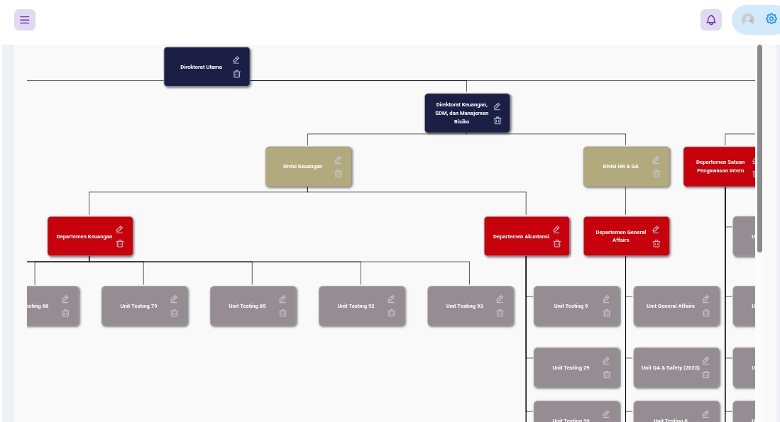 | Pass | Syauqi | 11/08/2025
Manajemen Pengguna | TC_058 | Positive | Superadmin melihat daftar pengguna | Pastikan tabel pengguna muncul lengkap | Login sebagai superadmin | 1. Login 2. Akses menu “Manajemen Pengguna” | - | Tabel pengguna tampil dengan kolom lengkap | Daftar pengguna ditampilkan | Terdapat beberapa pengguna dengan kolom Divisi yang kosong | 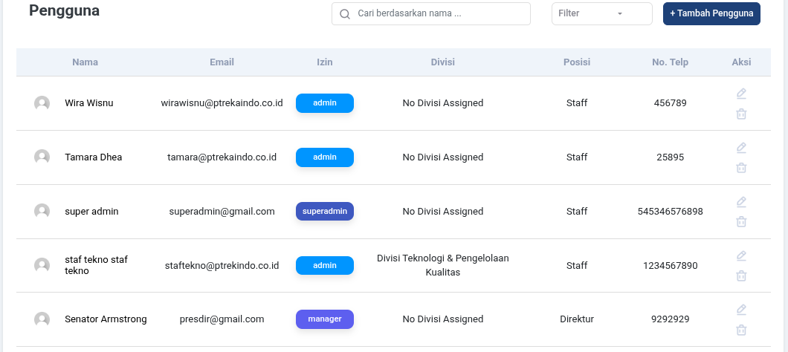 | Fail | Syauqi | 11/08/2025 | Divisi / Department | Amanda | Fixed | 29/09/2025 | Pass | Amanda
Manajemen Pengguna | TC_059 | Positive | Filter pencarian nama pengguna | Cari berdasarkan nama depan atau belakang | Login sebagai superadmin | 1. Akses halaman 2. Input “Tamara” di pencarian | Tamara | Data pengguna yang relevan muncul | Hasil filter tampil | Data pengguna yang relevan muncul |  | Pass | Syauqi | 11/08/2025
Manajemen Pengguna | TC_060 | Positive | Sorting A–Z | Urutkan nama dari A ke Z | Login sebagai superadmin | 1. Klik dropdown urutkan 2. Pilih A-Z | - | Daftar pengguna diurutkan alfabetis | Urutan A-Z | Data pengguna diurutkan secara alfabetis secara Ascending |  | Pass | Syauqi | 11/08/2025
Manajemen Pengguna | TC_061 | Positive | Sorting Z–A | Urutkan nama dari Z ke A | Login sebagai superadmin | 1. Pilih urutan Z–A | - | Urutan nama dari belakang ke depan | Urutan Z-A | Data pengguna diurutkan secara alfabetis secara Descending |  | Pass | Syauqi | 11/08/2025
Manajemen Pengguna | TC_062 | Positive | Kombinasi Filter dan Sort | Kombinasi pengurutan nama dan jumlah entry | Login sebagai superadmin | 1. Pilih urutan Z–A 2. pilih Show 25 Entries | - | Semua filter terpilih tetap aktif | Urutan Descending ditampilkan sebanyak 25 baris per halaman | Metode Sort hilang saat mengubah jumlah entry |  | Fail | Syauqi | 11/08/2025 | Saat mengubah jumlah entri (Show Entries), metode sort (Z–A) tidak dipertahankan. Sistem hanya menampilkan jumlah baris baru tetapi urutan kembali ke default (A–Z). | Amanda | Fixed | 29/09/2025 | Pass | Amanda
Manajemen Pengguna | TC_063 | Positive | Ubah Halaman | Ubah Halaman dengan Filter aktif | Login sebagai superadmin | 1. Pilih urutan Z–A 2. Pilih Show 25 Entries 3. Ubah halaman daftar user | - | Filter yang dipilih tetap aktif setelah berubah halaman | Urutan Descending dengan 25 baris pada halaman ke 2 | Filter terhapus saat berpindah halaman | 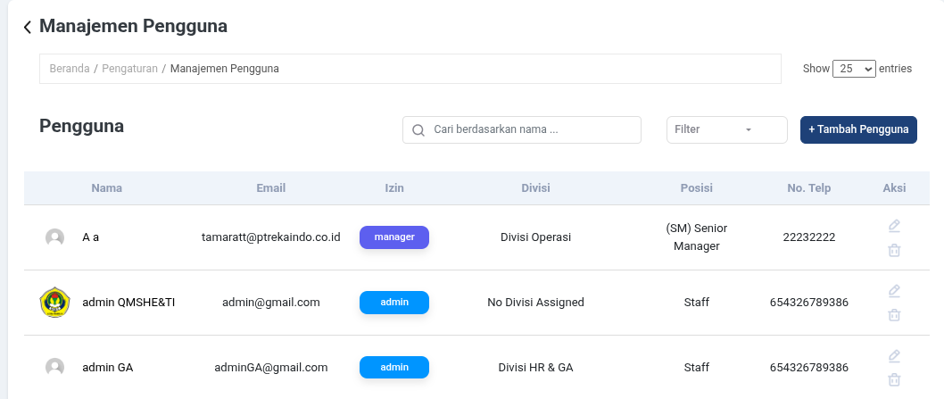 | Fail | Syauqi | 11/08/2025 | Filter (urutan Z–A dan jumlah entri 25) tidak dipertahankan saat berpindah halaman daftar user. Setelah pindah halaman, filter reset ke default sehingga hasil tidak konsisten. | Amanda | Fixed | 29/09/2025 | Pass | Amanda
Manajemen Pengguna | TC_064 | Positive | Tambah pengguna baru valid | Semua field diisi sesuai format | Login sebagai superadmin | 1. Klik tombol Tambah 2. Isi semua field 3. Klik Simpan | Nama: Andi Email: andi@test.com Pass: andi1234 | Notifikasi “Pengguna berhasil ditambahkan” | Data pengguna baru tersimpan | Data pengguna baru tersimpan dan muncul Pop Up |  | Pass | Syauqi | 11/08/2025
Manajemen Pengguna | TC_065 | Negative | Tambah pengguna tanpa mengisi field wajib | Validasi required field | Login sebagai superadmin | 1. Klik Tambah 2. Kosongkan Email, Nama 3. Klik Simpan | Kosong | Validasi muncul: “Field wajib harus diisi” | Data tidak disimpan | Muncul pesan kolom harus diisi |  | Pass | Syauqi | 11/08/2025
Manajemen Pengguna | TC_066 | Negative | Email tidak valid | Format email salah | Login sebagai superadmin | 1. Tambah pengguna 2. Isi email: user@@test 3. Simpan | Email: user@@test | Validasi email error | Data tidak tersimpan | Muncul pesan format error salah |  | Pass | Syauqi | 11/08/2025
Manajemen Pengguna | TC_067 | Negative | Password < 8 karakter | Password tidak memenuhi syarat | Login sebagai superadmin | 1. Tambah pengguna 2. Isi password: 1234 | Pass: 1234 | Error “Minimal 8 karakter” | Gagal simpan | Data tidak tersimpan. Pesan error muncul setelah laman reload | 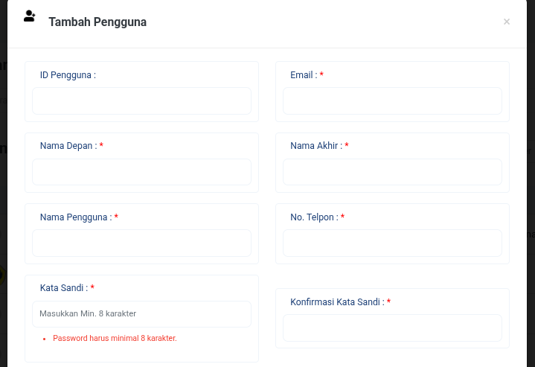 | Fail | Syauqi | 11/08/2025 | Validasi panjang minimal password (< 8 karakter) hanya berjalan setelah form disubmit dan halaman reload. Seharusnya sistem melakukan validasi lebih awal (client-side) agar user langsung tahu bahwa password tidak valid sebelum data dikirim ke server. | Amanda | Fixed | 29/09/2025 | Pass | Amanda
Manajemen Pengguna | TC_068 | Negative | Password ≠ Konfirmasi Password | Cek kesesuaian password | Login sebagai superadmin | 1. Isi Password dan Konfirmasi berbeda 2. Klik Simpan | Pass: andi1234 Confirm: andi4321 | Validasi: “Password tidak sama” | Gagal simpan | Data tidak tersimpan. Pesan error muncul setelah laman reload |  | Fail | Syauqi | 11/08/2025 | Validasi password dan konfirmasi password tidak bekerja dengan baik. Saat user mengisi Password ≠ Konfirmasi Password, sistem tetap melakukan submit form, halaman reload, dan pesan error baru muncul setelah reload. Seharusnya validasi dilakukan sebelum simpan agar data tidak terkirim. | Amanda | Fixed | 29/09/2025 | Pass | Amanda
Manajemen Pengguna | TC_069 | Positive | Edit pengguna | Perubahan data pengguna berhasil disimpan | Login sebagai superadmin | 1. Klik Edit pada pengguna 2. Ubah Nama atau Posisi 3. Simpan | Nama: Adib Update | Muncul notifikasi “Berhasil diperbarui” | Data terupdate | Muncup Pop Up Pengguna Berhasil Diperbarui. Data pengguna terupdate |  | Pass | Syauqi | 11/08/2025
Manajemen Pengguna | TC_070 | Positive | Hapus pengguna | Cek pop-up konfirmasi & hapus berhasil | Login sebagai superadmin | 1. Klik tombol Hapus 2. Konfirmasi pop-up | Nama: A a | Data pengguna dihapus, muncul notifikasi | Pengguna dihapus | Tidak terjadi apa-apa error 500 | 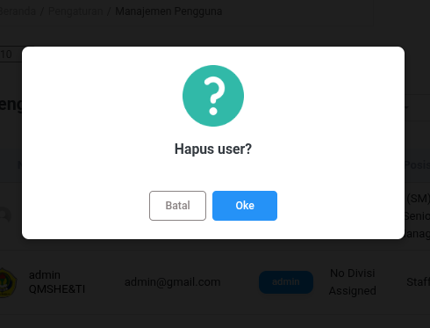 | Fail | Syauqi | 11/08/2025 | Saat superadmin mencoba menghapus pengguna dan sudah melakukan konfirmasi di pop-up, sistem gagal mengeksekusi proses hapus. Tidak ada perubahan pada data, justru muncul Error 500 (Internal Server Error). | Amanda | Fixed | 29/09/2025 | Pass | Amanda
Manajemen Pengguna | TC_071 | Negative | Batal hapus di konfirmasi | Data tidak boleh terhapus jika batal | Login sebagai superadmin | 1. Klik Hapus 2. Klik “Batal” | Nama: A a | Tidak terjadi penghapusan | Data tetap ada | Tidak terjadi penghapusan, data tetap ada |  | Pass | Syauqi | 11/08/2025
Manajemen Pengguna | TC_072 | Negative | SQL Injection di nama | Pastikan input berbahaya ditolak | Login sebagai superadmin | 1. Tambah pengguna 2. Nama: ' OR 1=1 -- | OR 1=1 -- | Data tidak diproses, muncul error | Tidak ada celah | Muncul Pop Up "Pengguna berhasil ditambahkaan". data tersimpan |  | Fail | Syauqi | 11/08/2025 | Sistem tidak memvalidasi atau menolak input berbahaya pada field nama. Saat diberikan input ' OR 1=1 --, data tetap tersimpan sebagai nama pengguna valid, bahkan muncul notifikasi "Pengguna berhasil ditambahkan". Hal ini membuka potensi celah SQL Injection dan menurunkan keamanan aplikasi. | Amanda | Fixed | 29/09/2025 | Pass | Amanda
Manajemen Pengguna | TC_073 | Negative | Akses halaman tanpa login | Akses langsung URL form tambah/edit/hapus | Logout user | 1. Akses /manajemen-pengguna/tambah | - | Redirect ke login atau “unauthorized” | Tidak bisa akses | Internal Server Error: Attempt to read property "role" on NULL | 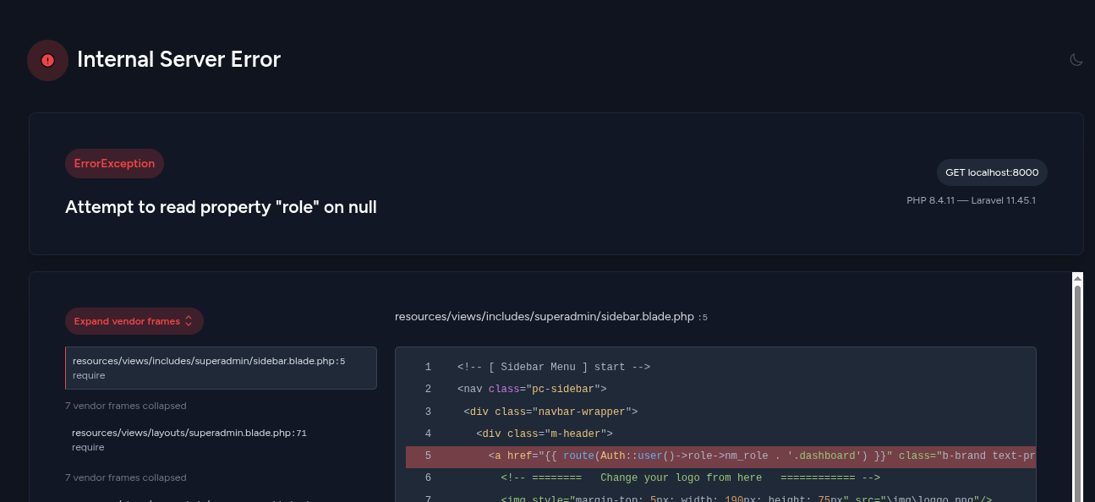 | Fail | Syauqi | 11/08/2025 | Sistem tidak melakukan pengecekan login sebelum mengakses halaman manajemen pengguna. Saat user belum login mengakses URL langsung (tambah/edit/hapus), sistem melempar error "Attempt to read property 'role' on NULL" yan seharusnya melakukan redirect ke halaman login atau menampilkan pesan Unauthorized. | Amanda | Fixed | 29/09/2025 | Pass | Amanda
Manajemen Pengguna | TC_074 | Negative | Akses oleh non-superadmin | Staff/Manager tidak bisa akses halaman ini | Login sebagai staff | 1. Akses menu “Manajemen Pengguna” | - | Redirect ke dashboard / muncul “Tidak diizinkan” | Tidak bisa akses | Pengguna level admin dapat akses user-manage | 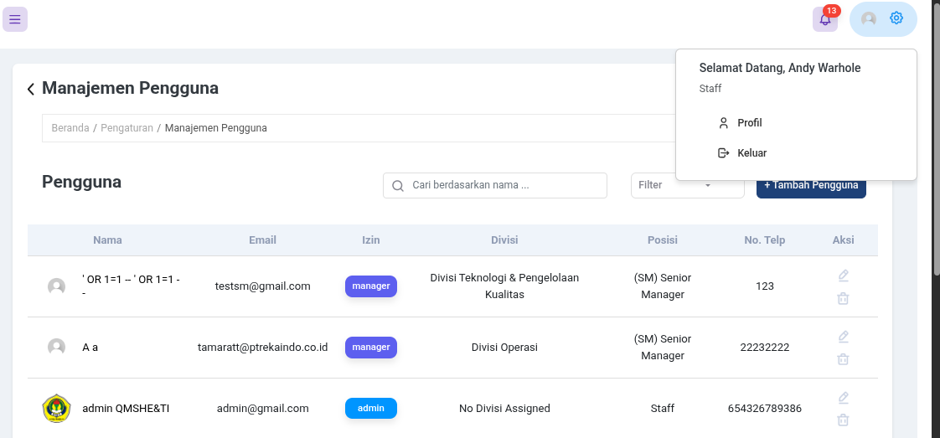 | Fail | Syauqi | 11/08/2025 | Pengguna dengan role staff atau manager seharusnya tidak bisa mengakses halaman “Manajemen Pengguna”, namun saat ini sistem masih mengizinkan akses untuk pengguna level admin, sedangkan staff/manager tetap bisa mencoba masuk dan mengalami akses tidak dibatasi dengan benar. Seharusnya mereka langsung diarahkan ke dashboard atau diberi pesan “Tidak diizinkan”. | Amanda | Fixed | 29/09/2025 | Pass | Amanda
Manajemen Pengguna | TC_075 | Negative | Upload file avatar format salah | Format bukan gambar | Login sebagai superadmin | 1. Upload file .pdf/.exe | File: virus.exe | Muncul pesan error: “Format tidak didukung” | Tidak tersimpan | Tidak ada fitur menambah foto profil melalui menu Manajemen Pengguna | 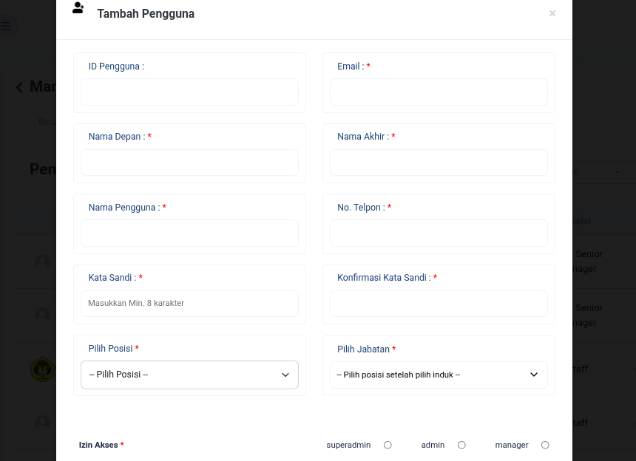 | Fail | Syauqi | 11/08/2025 |  |  | Closed
Manajemen Pengguna | TC_076 | Positive | Reset filter pencarian | Cek apakah semua hasil kembali muncul | Login sebagai superadmin | 1. Cari nama 2. Klik tombol reset filter | - | Semua pengguna kembali ditampilkan | Filter kosong | Semua pengguna kembali ditampilkan |  | Pass | Syauqi | 11/08/2025
Manajemen Pengguna | TC_077 | Positive | ID Pengguna auto-generated | Field ID tidak perlu diisi | Login sebagai superadmin | 1. Tambah pengguna, biarkan ID kosong | - | Sistem otomatis mengisi ID | ID terbuat otomatis | ID terbuat otomatis |  | Pass | Syauqi | 11/08/2025
Manajemen Pengguna | TC_078 | Negative | Simpan edit tanpa perubahan | Klik simpan tanpa ubah data | Login sebagai superadmin | 1. Klik edit pengguna 2. Klik Simpan langsung | - | Muncul pesan: “Tidak ada perubahan” | Tidak berubah | Data tidak berubah, tidak ada pesan error | 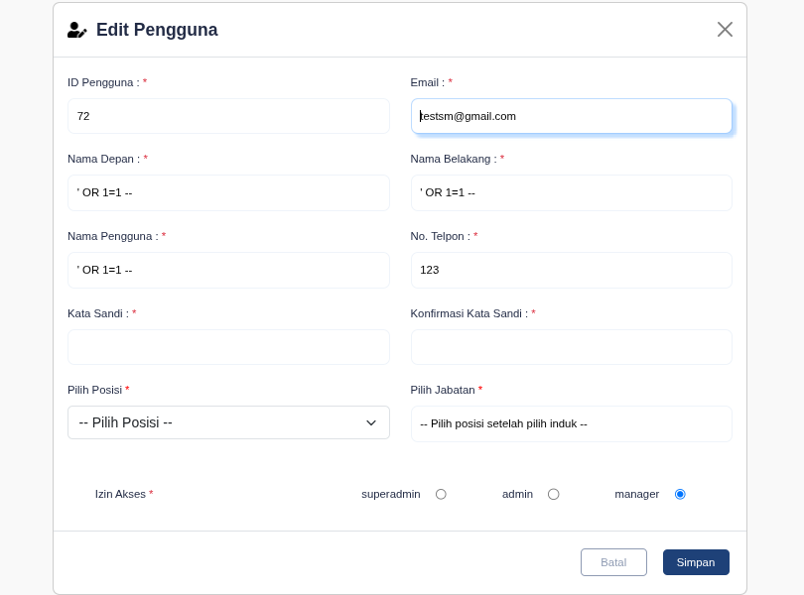 | Fail | Syauqi | 11/08/2025 | Jika superadmin membuka form edit pengguna lalu klik “Simpan” tanpa mengubah data, sistem tidak menampilkan pesan apapun. Seharusnya muncul notifikasi “Tidak ada perubahan” untuk memberi tahu pengguna bahwa data tidak diubah. | Amanda | Fixed | 29/09/2025 | Pass | Amanda

Pemulihan
Project Name | SIPO
Reference Document | N/A
Created By | Fitria Ramadhani Prihandiva
Date of Creation | 2025-07-31
Date of Review | 2025-10-01

Page | Test Case ID | Test Type | Test Case Scenario | Test Case | Pre-Conditions | Test Steps | Test Data | Expected Results | Post-Condition | Actual Results | Documentation | Status | PIC | Date | Bug Description | PIC Dev | Status Dev | Retest Date | Status Retest | PIC Tester
Beranda | TC_001 | Positive | Menu Pemulihan tampil di sidebar superadmin | Tampilkan menu Pemulihan saat login sebagai Superadmin | Sudah login sebagai Superadmin | 1. Login sebagai Superadmin 2. Lihat sidebar | - | Menu Pemulihan muncul di sidebar | Menu dapat diakses | Menu Pemulihan muncul di sidebar |  | Pass | Fitria | 07/08/2025 | User selain superadmin bisa akses superadmin | Amanda | Fixed | 29/09/2025 | Pass | Amanda
Superadmin (Pemulihan -> Memo/Undangan Rapat/Risalah) | TC_002 | Positive | Menampilkan data yang dihapus sementara di halaman Pemulihan | Tampilkan tabel data yang telah dihapus (Memo, Undangan, Risalah) | Sudah login dan ada data terhapus sementara | 1. Klik menu Pemulihan 2. Pilih sub-menu (Memo,UndanganRIsalah) | Klik Memo, Undangan, Risalah | Halaman terbuka dan terdapat tabel berisi data yang telah dihapus secara soft delete Jika tidak ada, maka akan tetap terbuka namun tidak ada pesan bahwa kosong | Data siap dipulihkan | Tabel berisi data yang telah dihapus secara soft delete, dan kosong jika tidak ada yang dihapus (halaman masih bisa terbuka) |  | Pass | Fitria | 07/08/2025
Superadmin (Pemulihan -> Memo/Undangan Rapat/Risalah) | TC_003 | Positive | Menampilkan jumlah entri sesuai dropdown | Ubah jumlah entri | Ada data berkas dengan berbagai status dan banyak data | 1. Pilih dropdown entri (10, 25, 50, 100) 2. Coba di semua menu (Memo,Undangan,Risalah) | 10, 25, 50, 100 | Jumlah entri berubah sesuai pilihan | Berkas ditampilkan sesuai pilihan jumlah entri | Halaman terload dan menampilkan daftar berkas |  | Pass | Fitria | 07/08/2025
Superadmin (Pemulihan -> Memo/Undangan Rapat/Risalah) | TC_004 | Positive | Memfilter berkas dengan input tanggal awal dan akhir yang valid | Filter laporan memo dengan periode tanggal valid | User sudah login sebagai Super Admin Halaman Laporan Memo sudah terbuka | 1. Klik field "Tanggal Awal" 2. Input tanggal awal yang valid (01/08/2025) 3. Klik field "Tanggal Akhir" 4. Input tanggal akhir yang valid (31/08/2025) 5. Coba di semua menu (Memo,Undangan,Risalah) | Tanggal Awal: 01/08/2025 Tanggal Akhir: 31/08/2025 | Sistem menampilkan data laporan sesuai periode yang dipilih | Data ditampilkan dalam format tabel dengan kolom lengkap Data laporan memo berhasil ditampilkan sesuai filter | Halaman terload dan menampilkan daftar berkas |  | Pass | Fitria | 07/08/2025
Superadmin (Pemulihan -> Memo/Undangan Rapat/Risalah) | TC_005 | Positive | Memfilter berkas tanpa mengisi tanggal awal | Filter laporan memo dengan tanggal awal kosong | User sudah login sebagai Super Admin Halaman Laporan Memo sudah terbuka | 1. Biarkan field "Tanggal Awal" kosong 2. Klik field "Tanggal Akhir" 3. Input tanggal akhir yang valid (31/08/2025) 4. Klik tombol "Filter" 5. Coba di semua menu (Memo,Undangan,Risalah) | Tanggal Awal: (kosong) Tanggal Akhir: 31/08/2025 | Sistem menampilkan data laporan sesuai periode yang dipilih | Filter tidak dijalankan, pesan error ditampilkan | Halaman terload dan menampilkan daftar berkas |  | Pass | Fitria | 07/08/2025
Superadmin (Pemulihan -> Memo/Undangan Rapat/Risalah) | TC_006 | Positive | Memfilter berkas tanpa mengisi tanggal akhir | Filter laporan memo dengan tanggal akhir kosong | User sudah login sebagai Super Admin Halaman Laporan Memo sudah terbuka | 1. Biarkan field "Tanggal Akhir" kosong 2. Klik field "Tanggal Awal" 3. Input tanggal awal yang valid (1/08/2025) 4. Klik tombol "Filter" 5. Coba di semua menu (Memo,Undangan,Risalah) | Tanggal Awal: 1/08/2025 Tanggal Akhir: (kosong) | Sistem menampilkan data laporan sesuai periode yang dipilih | Filter tidak dijalankan, pesan error ditampilkan | Halaman terload dan menampilkan daftar berkas |  | Pass | Fitria | 07/08/2025
Superadmin (Pemulihan -> Memo/Undangan Rapat/Risalah) | TC_007 | Positive | Memfilter berkas dengan tanggal awal lebih besar dari tanggal akhir | Filter laporan memo dengan range tanggal tidak valid | User sudah login sebagai Super Admin Halaman Laporan Memo sudah terbuka | 1. Klik field "Tanggal Awal" 2. Input tanggal awal (31/08/2025) 3. Klik field "Tanggal Akhir" 4. Input tanggal akhir (01/08/2025) 5. Coba di semua menu (Memo,Undangan,Risalah) | Tanggal Awal: 31/08/2025 Tanggal Akhir: 01/08/2025 | Sistem menampilkan data laporan sesuai periode yang dipilih | Filter dijalankan | Filter dijalankan, Halaman terload dan tidak menampilkan daftar berkas (tidak ada berkas) |  | Pass | Fitria | 07/08/2025
Superadmin (Pemulihan -> Memo/Undangan Rapat/Risalah) | TC_008 | Positive | Memfilter data berdasarkan divisi "Semua Divisi" | Filter berdasarkan semua divisi | User sudah login sebagai Super Admin Data pemulihan sudah ditampilkan | 1. Klik dropdown "Semua Divisi" 2. Pilih opsi "Semua Divisi" 3. Observasi perubahan data 4. Coba di semua menu (Memo,Undangan,Risalah) | Filter Divisi: Semua Divisi | Data ditampilkan untuk semua divisi yang tersedia Dropdown menunjukkan "Semua Divisi" sebagai pilihan aktif | Data ditampilkan sesuai filter divisi yang dipilih | Data ditampilkan untuk semua divisi yang tersedia Dropdown menunjukkan "Semua Divisi" sebagai pilihan aktif |  | Pass | Fitria | 07/08/2025
Superadmin (Pemulihan -> Memo/Undangan Rapat/Risalah) | TC_009 | Positive | Memfilter data berdasarkan divisi tertentu | Filter berdasarkan divisi QMSHE-TI | User sudah login sebagai Super Admin Data pemulihan sudah ditampilkan | 1. Klik dropdown "Semua Divisi" 2. Pilih opsi "QMSHE-TI" 3. Observasi perubahan data 4. Coba di semua menu (Memo,Undangan,Risalah) | Filter Divisi: QMSHE-TI | Data ditampilkan hanya untuk divisi QMSHE-TI Dropdown menunjukkan "QMSHE-TI" sebagai pilihan aktif | Data ditampilkan hanya untuk divisi yang dipilih | Data ditampilkan hanya untuk divisi QMSHE-TI Dropdown menunjukkan "QMSHE-TI" sebagai pilihan aktif |  | Pass | Fitria | 07/08/2025
Superadmin (Pemulihan -> Memo/Undangan Rapat/Risalah) | TC_010 | Positive | Fitur Search : Mencari data menggunakan kata kunci yang ada | Search dengan kata kunci valid | User sudah login sebagai Super Admin Data pemulihan sudah ditampilkan | 1. Klik field "Cari" 2. Input kata kunci pencarian ("memo") 3. Tekan Enter atau tunggu auto-search 4. Coba di semua menu (Memo,Undangan,Risalah) | Kata Kunci: "memo" | Data ditampilkan sesuai dengan kata kunci pencarian Data yang tidak sesuai disembunyikan | Data hasil pencarian ditampilkan | Data ditampilkan sesuai dengan kata kunci pencarian Data yang tidak sesuai disembunyikan |  | Pass | Fitria | 07/08/2025
Superadmin (Pemulihan -> Memo/Undangan Rapat/Risalah) | TC_011 | Negative | Filter search : Mencari data dengan kata kunci yang tidak ada | Search dengan kata kunci tidak valid | User sudah login sebagai Super Admin Data pemulihan sudah ditampilkan | 1. Klik field "Cari" 2. Input kata kunci yang tidak ada ("xyztesting123") 3. Tekan Enter atau tunggu auto-search 4. Coba di semua menu (Memo,Undangan,Risalah) | Kata Kunci: "xyztesting123" | Sistem menampilkan pesan "Data tidak ditemukan" atau tabel kosong Tidak ada data yang ditampilkan | Tidak ada data yang ditampilkan | Sistem menampilkan pesan "Data tidak ditemukan" atau tabel kosong Tidak ada data yang ditampilkan |  | Pass | Fitria | 07/08/2025
Superadmin (Pemulihan -> Memo/Undangan Rapat/Risalah) | TC_012 | Positive | Pemulihan data secara individual dari daftar | Klik icon aksi 'Pulihkan' per baris | Ada data dihapus (soft delete) | 1. Klik icon aksi "Pulihkan" pada salah satu baris data 2. Coba di semua menu (Memo,Undangan,Risalah) | Pilih salah satu data yang ada di dalamnya | Data berhasil dipulihkan dan tidak muncul lagi di trash | Data kembali aktif pada menu utama Undangan | Data berhasil dipulihkan dan tidak muncul lagi di trash |  | Pass | Fitria | 07/08/2025
Superadmin (Pemulihan -> Memo/Undangan Rapat/Risalah) | TC_013 | Positive | Pemulihan secara massal menggunakan checkbox | Centang beberapa data dan klik 'Pulihkan' pada atas tabel | Ada 1 atau lebih data dihapus tertampil pada menu pemulihan (softdelete) | 1. Centang beberapa checkbox 2. Klik tombol 'Pulihkan' 3. Coba di semua menu (Memo,Undangan,Risalah) | Pilih beberapa atau klik checkbox paling atas untuk pilih semua | Semua data berhasil dipulihkan dan hilang dari trash | Data kembali aktif pada menu utama Undangan | Semua data yang di checklist berhasil dipulihkan dan hilang dari trash kembali ke halaman utama masing masing |  | Pass | Fitria | 07/08/2025
Superadmin (Pemulihan -> Memo/Undangan Rapat/Risalah) | TC_014 | Positive | Penghapusan Permanent data secara individual dari daftar | Klik icon aksi 'Hapus' (icon Trash) per baris | Ada data dihapus (soft delete) | 1. Klik icon aksi "Hapus" pada salah satu baris data 2. Coba di semua menu (Memo,Undangan,Risalah) | Pilih salah satu data yang ada di dalamnya | Data berhasil dihapus dan tidak muncul lagi di trash | Data dihapus dari semua menu utama Undangan (Admin, Manager, Superadmin) | Data berhasil dihapus dan tidak muncul lagi di trash |  | Pass | Fitria | 07/08/2025
Superadmin (Pemulihan -> Memo/Undangan Rapat/Risalah) | TC_015 | Positive | Penghapusan Permanent secara massal menggunakan checkbox | Centang beberapa data dan klik 'Hapus Permanen' pada atas tabel | Ada 1 atau lebih data dihapus tertampil pada menu pemulihan (softdelete) | 1. Centang beberapa checkbox 2. Klik tombol 'Hapus Permanent' 3. Coba di semua menu (Memo,Undangan,Risalah) | Pilih beberapa atau klik checkbox paling atas untuk pilih semua | Semua data berhasil dihapus dan hilang dari trash | Data dihapus dari semua menu utama Undangan (Admin, Manager, Superadmin) | Semua data yang di checklist berhasil dihapus dan hilang dari trash |  | Pass | Fitria | 07/08/2025
Superadmin (Pemulihan -> Memo/Undangan Rapat/Risalah) | TC_016 | Positive | Cegah pemulihan jika tidak ada data dicentang | Tombol 'Pulihkan' untuk massal tidak muncul jika tidak ada yang tercentang | Ada 1 atau lebih data dihapus tertampil pada menu pemulihan (softdelete) | 1. Akses menu Pemulihan 2. Tanpa mencentang checkbox 3. Coba di semua menu (Memo,Undangan,Risalah) | - | Button "Pulihkan" tidak muncul | Tidak ada perubahan | Button "Pulihkan" tidak muncul hanya muncul ketika ada 1 buah berkas di check |  | Pass | Fitria | 07/08/2025
Superadmin (Pemulihan -> Memo/Undangan Rapat/Risalah) | TC_017 | Positive | Menu Pemulihan tidak terlihat untuk non-superadmin | Validasi bahwa admin biasa tidak bisa melihat menu | Login sebagai Admin | 1. Login sebagai Admin 2. Lihat sidebar | - | Menu Pemulihan tidak muncul di sidebar | Akses dicegah | Menu Pemulihan tidak muncul di sidebar Admin dan Manager |  | Pass | Fitria | 07/08/2025
Superadmin (Pemulihan -> Memo/Undangan Rapat/Risalah) | TC_018 | Negative | Klik Select All di tabel kosong | Validasi tidak bisa melakukan bulk action jika tabel kosong | Tidak ada data di trash | 1. Klik checkbox 'Select All' pada tabel kosong 2. Coba di semua menu (Memo,Undangan,Risalah) | - | Tidak ada Button Pulihkan dan Hapus Permanent yang muncul | Tidak ada efek | Tidak ada Button Pulihkan dan Hapus Permanent yang muncul |  | Pass | Fitria | 07/08/2025
Superadmin (Pemulihan -> Memo/Undangan Rapat/Risalah) | TC_019 | Positive | Konfirmasi pemulihan data individual | Tampilkan konfirmasi sebelum memulihkan data | Ada data di trash | 1. Klik icon "Pulihkan" pada satu data 2. Lihat modal konfirmasi 3. Klik "Ya" atau "Batal" 4. Coba di semua menu (Memo,Undangan,Risalah) | Data memo/undangan/risalah yang sudah dihapus | Modal konfirmasi muncul dengan pesan yang jelas | User dapat memilih konfirmasi atau batal | Modal konfirmasi muncul dengan pesan yang jelas |  | Pass | Fitria | 07/08/2025
Superadmin (Pemulihan -> Memo/Undangan Rapat/Risalah) | TC_020 | Positive | Konfirmasi penghapusan permanent individual | Tampilkan konfirmasi sebelum menghapus permanent | Ada data di trash | 1. Klik icon "Hapus Permanent" pada satu data 2. Lihat modal konfirmasi 3. Klik "Ya" atau "Batal" 4. Coba di semua menu (Memo,Undangan,Risalah) | Data memo/undangan/risalah yang sudah dihapus | Modal konfirmasi muncul dengan pesan yang jelas | User dapat memilih konfirmasi atau batal | Modal konfirmasi muncul dengan pesan yang jelas |  | Pass | Fitria | 07/08/2025
Superadmin (Pemulihan -> Memo/Undangan Rapat/Risalah) | TC_021 | Negative | User dapat memilih konfirmasi atau batal | Cegah akses langsung ke URL pemulihan untuk non-superadmin | Login sebagai Admin atau Manager | 1. Login sebagai Admin 2. Akses URL /undangan-restore 3. Coba di semua menu (Memo,Undangan,Risalah) | URL: /undangan-restore | Redirect ke halaman unauthorized atau dashboard | Akses ditolak | Role admin dan manager bisa akses menu pemulihan langsung via URL | 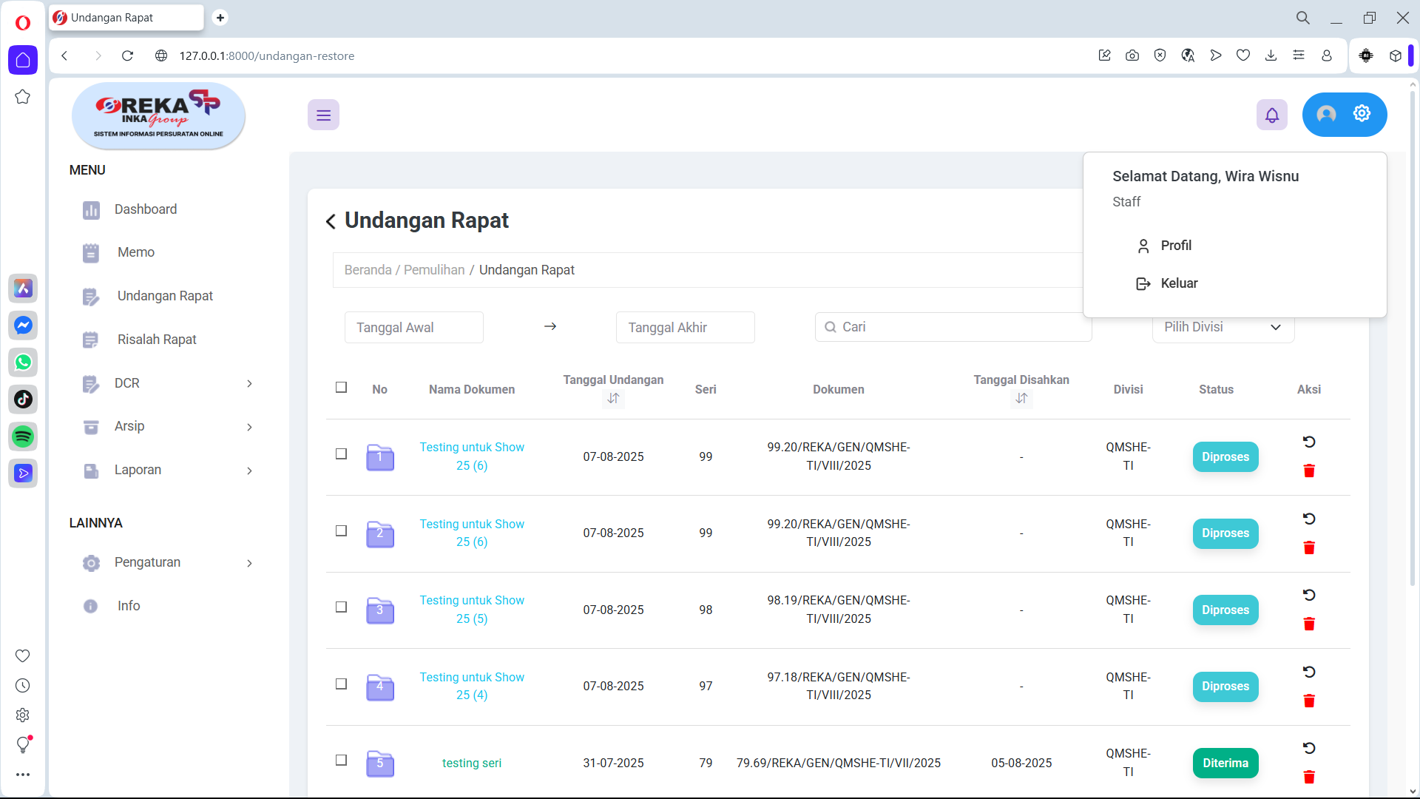 | Fail | Fitria | 07/08/2025 | Sistem masih mengizinkan role Admin dan Manager mengakses URL pemulihan data (restore), padahal fitur ini seharusnya hanya bisa digunakan oleh Superadmin. Hal ini menimbulkan celah otorisasi karena user non-superadmin dapat melakukan restore data (Memo, Undangan, Risalah) dengan mengakses URL secara langsung | Amanda | Fixed | 29/09/2025 | Pass | Amanda
Dashboard (Admin-Manager) | TC_022 | Positive | Jumlah berkas (Memo, Undangan RIsalah) | Periksa apakah ada penambahan angka ketika pemulihan dilakukan | Login sebagai superadmin, admin dan manager | 1. Login sebagai admin (pembuat berkas) 2. Lihat jumlah angka berkas di dashboard 3. Lakukan pemulihan salah satu berkas pada akun superadmin 4. Lihat apakah angka bertambah 1 5. Coba di semua menu (Memo,Undangan,Risalah) | 1 Berkas di Memo, Undangan, Risalah | Angka bertambah 1 jika pemulihan berhasil diekseskusi | Refresh dan perubahan akan otomatis terlihat di dashboard dan berkas akan muncul di halaman utama (kembali ke menu utama masing masing) | Angka bertambah jika pemulihan dilakukan sesuai dengan jumlah berkas yang dipulihkan |  | Pass | Fitria | 07/08/2025
Dashboard (Admin-Manager) | TC_023 | Positive | Jumlah berkas (Memo, Undangan RIsalah) | Periksa apakah ada pengurangan angka ketika penghapusan permanent dilakukan | Login sebagai superadmin, admin dan manager | 1. Login sebagai admin (pembuat berkas) 2. Lihat jumlah angka berkas di dashboard 3. Lakukan penghapusan sementara salah satu berkas pada akun superadmin 4. Lihat apakah angka berkurang 1 5. Coba di semua menu (Memo,Undangan,Risalah) | 1 Berkas di Memo, Undangan, Risalah | Angka berkurang 1 jika penghapusan berhasil diekseskusi | Refresh dan perubahan akan otomatis terlihat di dashboard dan berkas akan hilang dari halaman utama | Angka berkurang ketika Hapus Sementara dilakukan dengan jumlah berkas yang di hapus sementara = pengurangan jumlah berkas di dashboard |  | Pass | Fitria | 07/08/2025

